Quản lý thông báo-Manager
Project Name | XÂY DỰNG HỆ THỐNG QUẢN LÝ NHÂN SỰ TÍCH HỢP CHATBOT AI HỖ TRỢ TRA CỨU THÔNG TIN
Module Code | Thông báo -Manager
 | Hoàn thành | Lỗi | Chưa kiểm tra | Bị chặn | Tổng lần kiểm tra
Round 1 | 13 | 1 | 0 | 0 | 13
Round 2 | 13 | 0 | 0 | 0 | 13
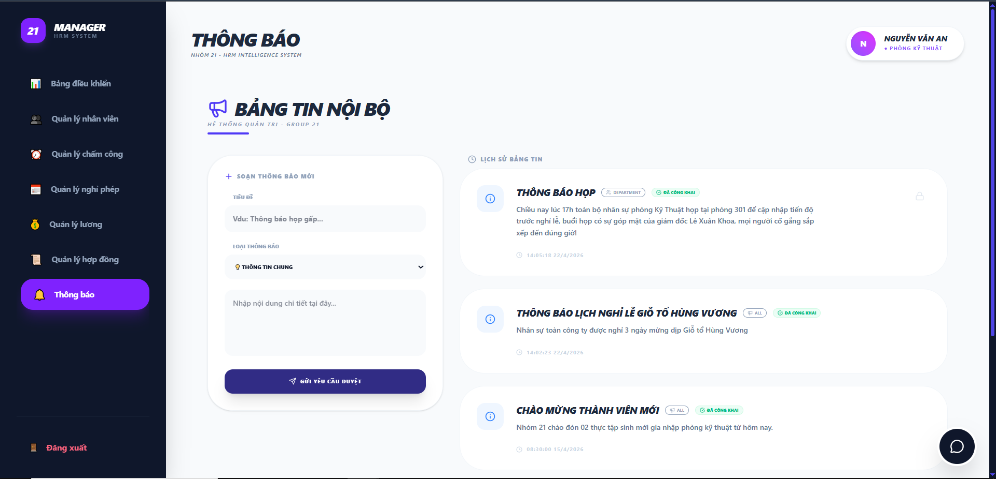

Test Case ID | Mô tả | Quy trình | Điều kiện tiên quyết | Kết quả mong đợi | Kết quả thực tế | Kết quả |  |  |  |  |  | Chú thích
 |  |  |  |  |  | Vòng 1 |  |  | Vòng 2
 |  |  |  |  |  | Trạng thái | Ngày kiểm tra | Người kiểm tra | Trạng thái | Ngày kiểm tra | Người kiểm tra
GUI_SHOW Thông báo
GUI-TB01 | Kiểm tra hiển thị tiêu đề trang |  |  | Text: "THÔNG BÁO"; font chữ in đậm, màu đen; kèm slogan phụ phía dưới | Hiển thị đúng text: "THÔNG BÁO" | Passed | 2026-05-07 | Khoa | Passed
GUI-TB02 | Tiêu đề khối "Bảng tin nội bộ" |  |  | Text: "BẢNG TIN NỘI BỘ" kèm icon loa cầm tay màu tím | Hiển thị đúng text và icon loa đặc trưng | Passed | 2026-05-07 | Khoa | Passed
GUI-TB03 | Khối "Soạn thông báo mới" |  |  | Khung nền trắng bo góc; tiêu đề: "SOẠN THÔNG BÁO MỚI" có dấu [+] | Khối soạn thảo hiển thị rõ ràng, tách biệt | Passed | 2026-05-07 | Khoa | Passed
GUI-TB04 | Các trường nhập liệu soạn thảo |  |  | Bao gồm: Input Tiêu đề, Dropdown Loại thông báo, Textarea Nội dung chi tiết | Đầy đủ các trường; placeholder hiển thị đúng hướng dẫn | Passed | 2026-05-07 | Khoa | Passed
GUI-TB05 | Nút [GỬI YÊU CẦU DUYỆT] |  |  | Nút màu xanh tím đậm; Text: "GỬI YÊU CẦU DUYỆT" kèm icon máy bay giấy | Nút hiển thị đúng vị trí, font chữ màu trắng | Passed | 2026-05-07 | Khoa | Passed
GUI-TB06 | Khối "Lịch sử bảng tin" |  |  | Tiêu đề: "LỊCH SỬ BẢNG TIN" kèm icon đồng hồ | Hiển thị đúng danh sách các tin đã đăng | Passed | 2026-05-07 | Khoa | Passed
GUI-TB07 | Card thông báo chi tiết |  |  | Hiển thị: Icon thông tin (i), Tiêu đề (in đậm), Pill đối tượng (DEPARTMENT/ALL), Pill trạng thái (ĐÃ CÔNG KHAI), Nội dung tóm tắt và Thời gian | Các thành phần hiển thị đầy đủ, phân cấp thông tin tốt | Passed | 2026-05-07 | Khoa | Passed
GUI-TB08 | Màu sắc nhận diện trạng thái |  |  | Trạng thái "ĐÃ CÔNG KHAI" có background xanh nhạt, chữ xanh lá | Màu sắc trực quan, dễ phân biệt | Passed | 2026-05-07 | Khoa | Passed
FUNCTION_SHOW Thông báo
FUNC-TB01 | Xác thực gửi thông báo mới thành công | 1. Nhập tiêu đề: Họp 2. Chọn loại thông báo: Thông báo chung 3. Nhập nội dung chi tiết: Họp khẩn vào 15:00 để báo cáo tiến độ dự án 4. Click "GỬI YÊU CẦU DUYỆT". | Manager điền đầy đủ các thông tin hợp lệ | Hệ thống lưu yêu cầu vào DB và hiển thị thông báo "Gửi yêu cầu duyệt thành công" | Dữ liệu được ghi nhận vào bảng tin chờ duyệt | Passed | 2026-05-07 | Khoa | Passed | 2026-05-12 | Khánh
FUNC-TB02 | Xác thực bỏ trống trường bắt buộc | 1. Nhập tiêu đề: (Trống) 2. Chọn loại thông báo: Thông báo chung 3. Nhập nội dung chi tiết: (Trống) 4. Click "GỬI YÊU CẦU DUYỆT". | Form soạn thảo đang mở | Hệ thống ngăn chặn gửi và hiển thị cảnh báo yêu cầu hoàn thiện thông tin | Hiển thị thông báo "Vui lòng điền vào trường này." tại trường bị trống | Passed | 2026-05-07 | Khoa | Passed | 2026-05-12 | Khánh
FUNC-TB03 | Xác thực hiển thị thời gian thực | 1. Quan sát dòng thời gian dưới mỗi thông báo cũ. | Các thông báo đã được đăng trước đó | Hiển thị chính xác giờ và ngày tháng năm "16:33:26 30/4/2026" | Định dạng thời gian hiển thị đúng với thời điểm lưu trong DB | Passed | 2026-05-07 | Khoa | Passed | 2026-05-12 | Khánh
FUNC-TB04 | Xác thực tính năng chọn Loại thông báo | 1. Click vào dropdown "LOẠI THÔNG BÁO". 2. Chọn một mục "Thông tin chung". | Dropdown chứa danh sách các danh mục thông báo | Giá trị được chọn hiển thị chính xác trong ô dropdown | Dropdown cập nhật lựa chọn người dùng thành công | Passed | 2026-05-07 | Khoa | Passed | 2026-05-12 | Khánh
FUNC-TB05 | Xác thực nhập ký tự trắng (Space) | 1. Chỉ nhấn phím Space vào các ô nhập liệu. 2. Click "GỬI YÊU CẦU DUYỆT". | Giao diện thông báo đang mở. | Hệ thống loại bỏ khoảng trắng (Trim) và coi như trường đang bị bỏ trống. | Hệ thống nhận và lưu vào database | Failed | 2026-05-07 | Khoa | Passed | 2026-05-12 | Khánh

Quản lý thông báo-Admin
Project Name | XÂY DỰNG HỆ THỐNG QUẢN LÝ NHÂN SỰ TÍCH HỢP CHATBOT AI HỖ TRỢ TRA CỨU THÔNG TIN
Module Code | Thông báo-Admin
 | Hoàn thành | Lỗi | Chưa kiểm tra | Bị chặn | Tổng lần kiểm tra
Round 1 | 15 | 0 | 0 | 0 | 15
Round 2 | 15 | 0 | 0 | 0 | 15
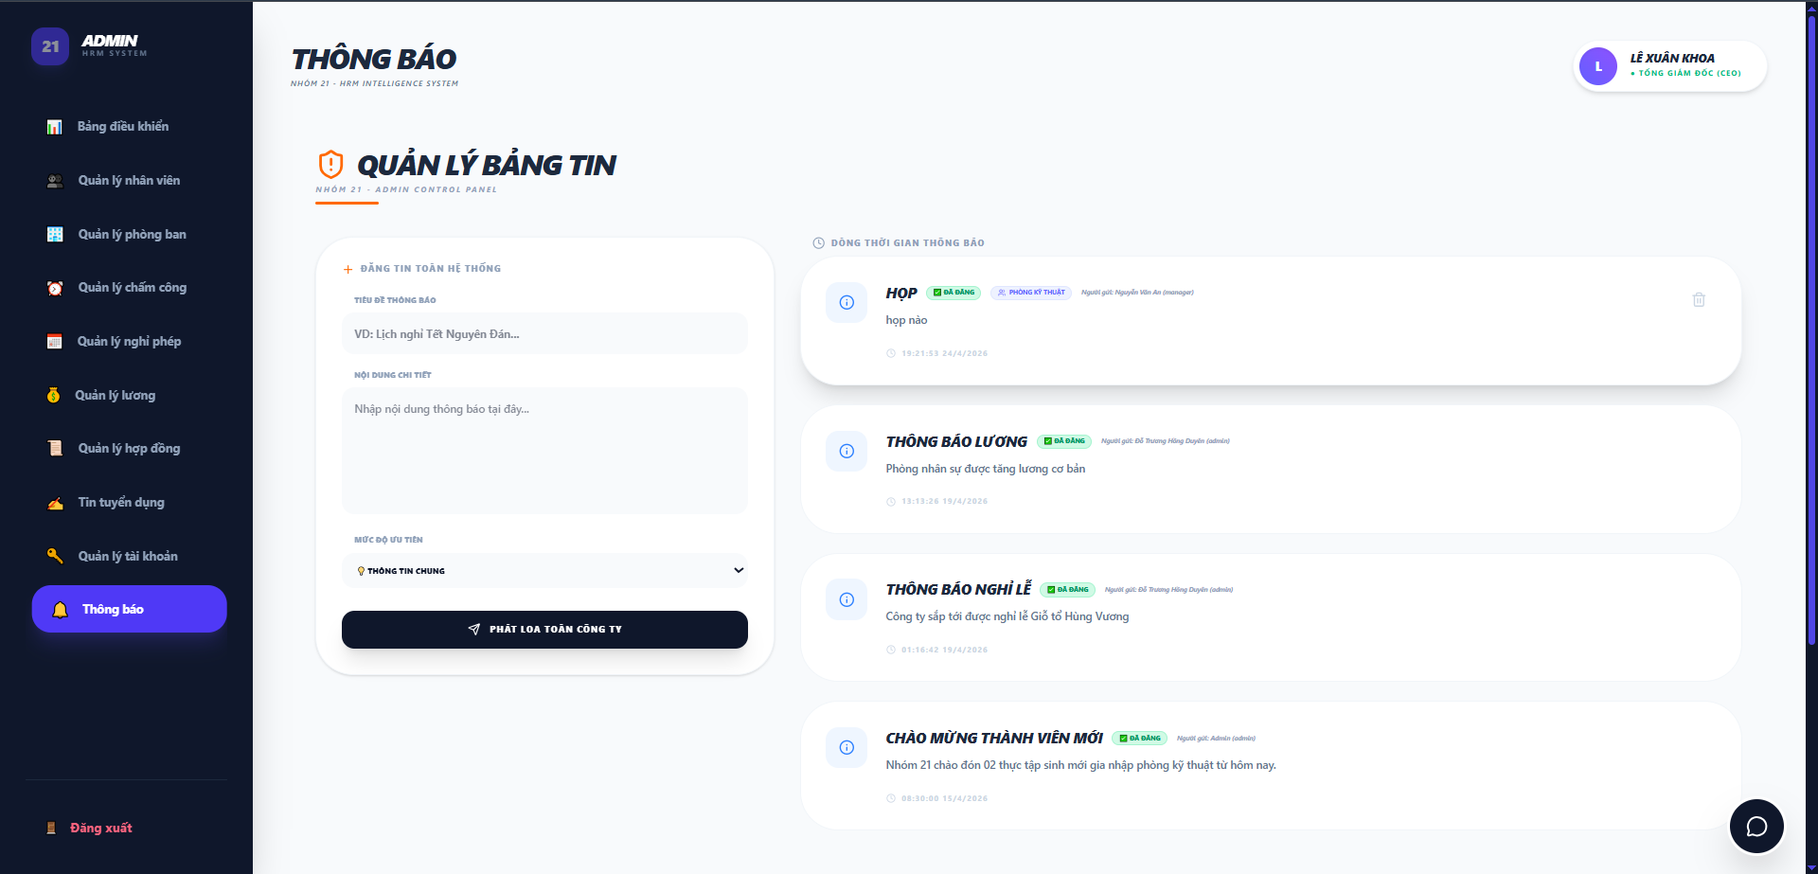

Test Case ID | Mô tả | Quy trình | Điều kiện tiên quyết | Kết quả mong đợi | Kết quả thực tế | Kết quả |  |  |  |  |  | Chú thích
 |  |  |  |  |  | Vòng 1 |  |  | Vòng 2
 |  |  |  |  |  | Trạng thái | Ngày kiểm tra | Người kiểm tra | Trạng thái | Ngày kiểm tra | Người kiểm tra
GUI_SHOW Thông báo
GUI-TB01 | Kiểm tra hiển thị tiêu đề trang |  |  | Hiển thị đúng Text: "THÔNG BÁO" | Label: "THÔNG BÁO"; trạng thái enable | Passed | 2026-05-07 | Khoa | Passed
GUI-TB02 | Kiểm tra tiêu đề mục Quản lý bảng tin |  |  | Hiển thị đúng Text: "QUẢN LÝ BẢNG TIN" kèm icon cảnh báo | Label hiển thị đúng màu cam và font chữ | Passed | 2026-05-07 | Khoa | Passed
GUI-TB03 | Kiểm tra form Đăng tin |  |  | Hiển thị đủ: Ô nhập tiêu đề, Nội dung, Dropdown ưu tiên | Các trường nhập liệu hiển thị rõ ràng | Passed | 2026-05-07 | Khoa | Passed
GUI-TB04 | Nút [PHÁT LOA TOÀN CÔNG TY] |  |  | Nút màu đen, text trắng, có icon máy bay giấy | Text: "PHÁT LOA TOÀN CÔNG TY"; Status: Enable | Passed | 2026-05-07 | Khoa | Passed
GUI-TB05 | Danh sách dòng thời gian |  |  | Hiển thị danh sách các thẻ tin nhắn bo góc màu trắng | Các thẻ tin sắp xếp theo chiều dọc | Passed | 2026-05-07 | Khoa | Passed
GUI-TB06 | Icon [Xóa] thông báo |  |  | Hiển thị icon thùng rác màu xám ở góc phải mỗi thẻ | Icon nhỏ gọn, đúng vị trí | Passed | 2026-05-07 | Khoa | Passed
GUI-TB07 | Kiểm tra Placeholder trong ô nhập liệu |  |  | Hiển thị gợi ý: "VD: Lịch nghỉ Tết..." và "Nhập nội dung thông báo tại đây...". | Placeholder hiển thị đúng theo thiết kế để hướng dẫn người dùng. | Passed | 2026-05-07 | Khoa | Passed
FUNCTION_SHOW Thông báo
FUNC-TB01 | Xác thực đăng tin thành công | 1. Nhập tiêu đề: "Lịch nghỉ lễ 30/04 - 1/5" 2. Nhập nội dung: "Nghỉ từ ngày 30/4 - 3/5" 3. Chọn mức độ ưu tiên: "THÔNG TIN CHUNG" 2. Nhấn "PHÁT LOA TOÀN CÔNG TY" | Hệ thống đang hoạt động | Tin mới xuất hiện trên đầu danh sách dòng thời gian | Tin nhắn được đẩy lên hệ thống thành công | Passed | 2026-05-07 | Khoa | Passed | 2026-05-12 | Khánh
FUNC-TB02 | Kiểm tra bỏ trống dữ liệu | 1. Nhập tiêu đề: (Trống) 2. Nhập nội dung: (Trống) 3. Chọn mức độ ưu tiên: "THÔNG TIN CHUNG" 2. Nhấn "PHÁT LOA TOÀN CÔNG TY" |  | Hệ thống báo lỗi hoặc không thực hiện gửi tin | Hệ thống hiển thị thông báo" Vui lòng điền vào trường này.". Dữ liệu không lưu vào db | Passed | 2026-05-07 | Khoa | Passed | 2026-05-12 | Khánh
FUNC-TB03 | Xác thực chức năng xóa tin | 1. Nhấn vào icon thùng rác trên một tin cụ thể. 2. Xác nhận xóa | Có tin nhắn tồn tại trong danh sách | Tin nhắn biến mất khỏi danh sách và bảng tin hệ thống | Bản ghi được xóa khỏi UI và Database | Passed | 2026-05-07 | Khoa | Passed | 2026-05-12 | Khánh
FUNC-TB04 | Xác thực hiển thị người gửi | 1. Quan sát dòng "Người gửi" trên thẻ tin | Admin đang đăng nhập (Lê Xuân Khoa) | Hiển thị đúng tên người gửi và vai trò"Admin" | Thông tin định danh hiển thị chính xác | Passed | 2026-05-07 | Khoa | Passed | 2026-05-12 | Khánh
FUNC-TB05 | Xác thực mức độ ưu tiên | 1. Chọn "CẢNH BÁO QUAN TRỌNG" hoặc "TIN VUI HOẶC KHEN THƯỞNG" và đăng tin |  | Tin nhắn "THÔNG TIN CHUNG" hiển thị icon màu xanh dương; Tin nhắn: "CẢNH BÁO QUAN TRỌNG" hiển thị icon màu đỏ; Tin nhắn: "TIN VUI/KHEN THƯỞNG" hiển thị icon màu xanh lá. | Icon màu sắc hiển thị đúng loại ưu tiên | Passed | 2026-05-07 | Khoa | Passed | 2026-05-12 | Khánh
FUNC-TB06 | Xác thực chức năng cuộn danh sách (Scroll) | 1. Đăng nhiều thông báo vượt quá chiều cao màn hình và cuộn xuống. | Có nhiều hơn 5 thông báo trong danh sách. | Danh sách "Dòng thời gian" có thể cuộn mượt mà để xem các tin cũ hơn. | Thanh cuộn hoạt động ổn định, không làm vỡ giao diện. | Passed | 2026-05-07 | Khoa | Passed | 2026-05-12 | Khánh
FUNC-TB07 | Xác thực hiển thị thời gian đăng tin | 1. Quan sát dòng thời gian trên thẻ tin nhắn vừa đăng. |  | Hiển thị chính xác giờ và ngày đăng tin "14:22:53 6/5/2026" | Thời gian hiển thị khớp với thời gian thực của hệ thống. | Passed | 2026-05-07 | Khoa | Passed | 2026-05-12 | Khánh
FUNC-TB08 | Xác thực thay đổi Mức độ ưu tiên | 1. Click vào Dropdown "MỨC ĐỘ ƯU TIÊN". 2. Chọn một mục " TIN VUI/KHEN THƯỞNG". | Thực hiện đăng tin thành công. | Hệ thống cập nhật giá trị được chọn trong ô Dropdown. | Dropdown phản hồi chính xác thao tác chọn của người dùng. | Passed | 2026-05-07 | Khoa | Passed | 2026-05-12 | Khánh

Quản lý hợp đồng-Manager
Project Name | XÂY DỰNG HỆ THỐNG QUẢN LÝ NHÂN SỰ TÍCH HỢP CHATBOT AI HỖ TRỢ TRA CỨU THÔNG TIN
Module Code | Quản lý hợp đồng
 | Hoàn thành | Lỗi | Chưa kiểm tra | Bị chặn | Tổng lần kiểm tra
Round 1 | 18 | 1 | 0 | 0 | 18
Round 2 | 18 | 0 | 0 | 0 | 18
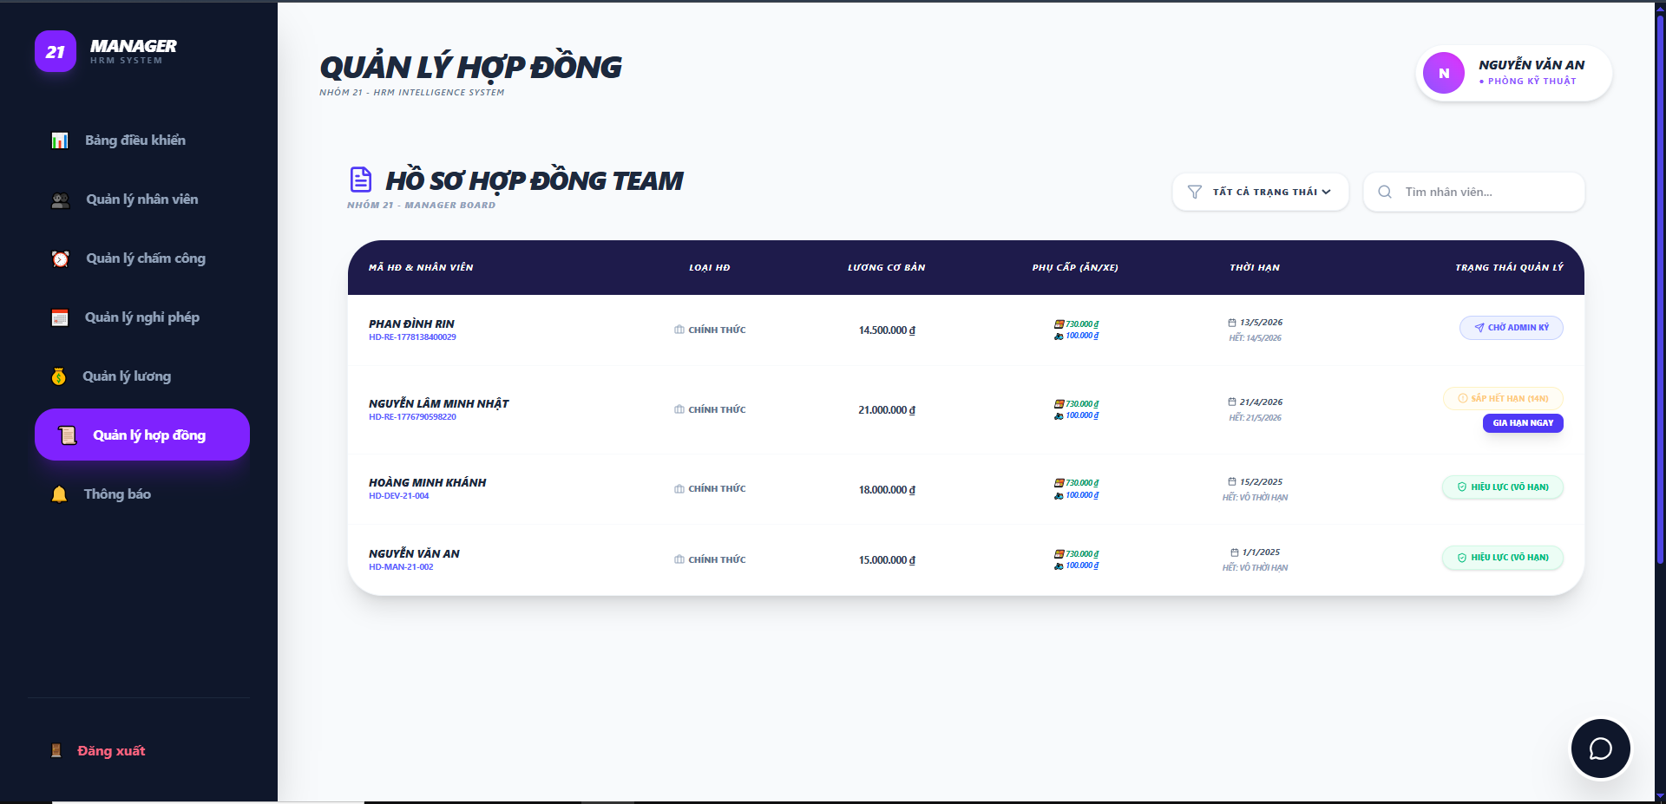

Test Case ID | Mô tả | Quy trình | Điều kiện tiên quyết | Kết quả mong đợi | Kết quả thực tế | Kết quả |  |  |  |  |  | Chú thích
 |  |  |  |  |  | Vòng 1 |  |  | Vòng 2
 |  |  |  |  |  | Trạng thái | Ngày kiểm tra | Người kiểm tra | Trạng thái | Ngày kiểm tra | Người kiểm tra
GUI_SHOW Quản lý hợp đồng
GUI-QLHD01 | Kiểm tra tiêu đề trang |  |  | Text: "QUẢN LÝ HỢP ĐỒNG"; font chữ in đậm, màu đen; kèm slogan phụ phía dưới | Hiển thị đúng text: "QUẢN LÝ HỢP ĐỒNG" | Passed | 2026-05-07 | Khánh | Passed
GUI-QLHD02 | Tiêu đề khối bảng danh sách |  |  | Text: "QUẢN LÝ HỒ SƠ HỢP ĐỒNG NHÂN VIÊN" kèm icon tệp hồ sơ màu tím | Tiêu đề khối hiển thị rõ ràng, đúng icon nhận diện | Passed | 2026-05-07 | Khánh | Passed
GUI-QLHD03 | Thanh tìm kiếm & Lọc |  |  | Khung tìm kiếm placeholder: "Tìm tên nhân viên..."; Dropdown lọc theo trạng thái/phòng ban | Hiển thị đầy đủ bộ lọc và thanh tìm kiếm | Passed | 2026-05-07 | Khánh | Passed
GUI-QLHD04 | Tiêu đề các cột bảng |  |  | Các cột: HỌ TÊN, SỐ HĐ, LƯƠNG CƠ BẢN, NGÀY KÝ, TRẠNG THÁI, THAO TÁC | Header bảng màu đen, chữ trắng, căn lề chuẩn | Passed | 2026-05-07 | Khánh | Passed
GUI-QLHD05 | Thông tin nhân viên trong bảng |  |  | Hiển thị Tên nhân viên (in đậm) và Vị trí (màu xám nhỏ phía dưới) | Dữ liệu hiển thị rõ ràng, phân cấp thông tin tốt | Passed | 2026-05-07 | Khánh | Passed
GUI-QLHD06 | Hiển thị số tiền lương |  |  | Định dạng số kèm ký hiệu tiền tệ (Vd: 15.000.000,00 đ) | Lương hiển thị đúng định dạng tài chính | Passed | 2026-05-07 | Khánh | Passed
GUI-QLHD07 | Pill Trạng thái [HIỆU LỰC] |  |  | Background màu xanh nhạt; Text: "HIỆU LỰC" màu xanh lá đậm; bo góc tròn | Màu sắc Pill trực quan, dễ nhận diện | Passed | 2026-05-07 | Khánh | Passed
FUNCTION_SHOW Quản lý hợp đồng
FUNC-QLHD01 | Xác thực chức năng Tìm kiếm | 1. Nhập "Hoàng Minh Khánh" vào ô tìm kiếm | Ô tìm kiếm hoạt động | Bảng chỉ hiển thị dòng thông tin của nhân viên Hoàng Minh Khánh | Hệ thống lọc dữ liệu chính xác theo tên | Passed | 2026-05-07 | Khánh | Passed | 2026-05-13 | Rin
FUNC-QLHD02 | Xác thực lọc theo trạng thái | 1. Chọn "Sắp hết hạn" trong bộ lọc trạng thái | Hợp đồng đã hết hạn | Danh sách chỉ hiển thị nhân viên Phan Đình Rin | Danh sách hiển thị tất cả nhân viên | Failed | 2026-05-07 | Khánh | Passed | 2026-05-13 | Rin
FUNC-QLHD03 | Kiểm tra tính toán ngày còn lại | 1. Quan sát trạng thái của Phan Đình Rin | Ngày hết hạn là 15/5/2026 | Hệ thống tự tính toán và hiển thị nhãn "SẮP HẾT HẠN (14N)" | Kết quả tính toán khớp với ngày hiện tại (01/05/2026) | Passed | 2026-05-07 | Khánh | Passed | 2026-05-13 | Rin
FUNC-QLHD04 | Xác thực hiển thị chi tiết phụ cấp | 1.Quan sát cột "PHỤ CẤP" | Dữ liệu phụ cấp tồn tại | Hiển thị icon và số tiền cụ thể (VD: Ăn trưa 730.000đ, Xăng xe 100.000đ) | Thông tin phụ cấp hiển thị chi tiết và dễ hiểu | Passed | 2026-05-07 | Khánh | Passed | 2026-05-13 | Rin
FUNC-QLHD05 | Xác thực quyền truy cập "Gia hạn" | 1. Click nút "GIA HẠN NGAY" | Hợp đồng sắp hết hạn | Hệ thống mở ra popup xác nhận"Bạn muốn gửi đề xuất gia hạn cho nhân viên Phan Đình Rin lên Admin chứ?" | Phản hồi đúng khi tương tác với nút lệnh | Passed | 2026-05-07 | Khánh | Passed | 2026-05-13 | Rin
FUNC-QLHD06 | Kiểm tra tính nhất quán mã hợp đồng | 1. Quan sát cột đầu tiên |  | Mỗi nhân viên hiển thị đúng mã HĐ tương ứng (VD: HD-21-DEV-RR) | Mã hợp đồng khớp với dữ liệu quản lý | Passed | 2026-05-07 | Khánh | Passed | 2026-05-13 | Rin
FUNC-QLHD07 | Kiểm tra hiển thị hợp đồng Vô thời hạn | 1. Quan sát dòng nhân viên "Lê Thị Thu Trinh". | Hợp đồng không có ngày kết thúc trong DB. | Cột Thời hạn hiển thị "VÔ THỜI HẠN", trạng thái mặc định là "HIỆU LỰC" (màu xanh). | Hiển thị đúng theo thiết kế cho loại HĐ dài hạn. | Passed | 2026-05-07 | Khánh | Passed | 2026-05-13 | Rin
FUNC-QLHD08 | Kiểm tra hiển thị trạng thái Đã hết hạn | 1. Quan sát dòng nhân viên "Nguyễn Văn Minh". | Ngày hết hạn là 29/04/2026 (trước ngày hiện tại). | Hệ thống tự động chuyển sang nhãn đỏ "ĐÃ HẾT HẠN", không hiển thị số ngày còn lại. | Nhãn màu đỏ hiển thị nổi bật để cảnh báo Admin/Manager. | Passed | 2026-05-07 | Khánh | Passed | 2026-05-13 | Rin
FUNC-QLHD09 | Kiểm tra tính bảo mật theo phòng ban | 1. Manager phòng khác đăng nhập vào hệ thống. | Manager Nguyễn Văn An thuộc Phòng Kỹ thuật. | Manager phòng khác không thể xem được hồ sơ hợp đồng của Team Phòng Kỹ thuật. | Dữ liệu được phân quyền chính xác theo bộ phận. | Passed | 2026-05-07 | Khánh | Passed | 2026-05-13 | Rin
FUNC-QLHD10 | Xác thực gửi đề xuất khi chọn "OK" | 1. Click "GIA HẠN NGAY". 2. Nhấn "OK" trên popup. | Manager muốn gia hạn cho nhân viên. | Hệ thống gửi yêu cầu lên Admin thành công; hiển thị thông báo phản hồi (Toast) và đóng popup. | Request được gửi đi với đúng ID nhân viên Phan Đình Rin. | Passed | 2026-05-07 | Khánh | Passed | 2026-05-13 | Rin
FUNC-QLHD11 | Xác thực hủy đề xuất khi chọn "Huỷ" | 1. Click "GIA HẠN NGAY". 2. Nhấn "Hủy" trên popup. |  | Popup đóng lại; không có đề xuất nào được gửi đi; dữ liệu giữ nguyên. | Trạng thái hợp đồng không thay đổi. | Passed | 2026-05-07 | Khánh | Passed | 2026-05-13 | Rin

Quản lý hợp đồng-Admin
Project Name | XÂY DỰNG HỆ THỐNG QUẢN LÝ NHÂN SỰ TÍCH HỢP CHATBOT AI HỖ TRỢ TRA CỨU THÔNG TIN
Module Code | Danh sách hợp đồng
 | Hoàn thành | Lỗi | Chưa kiểm tra | Bị chặn | Tổng lần kiểm tra
Round 1 | 14 | 0 | 0 | 0 | 14
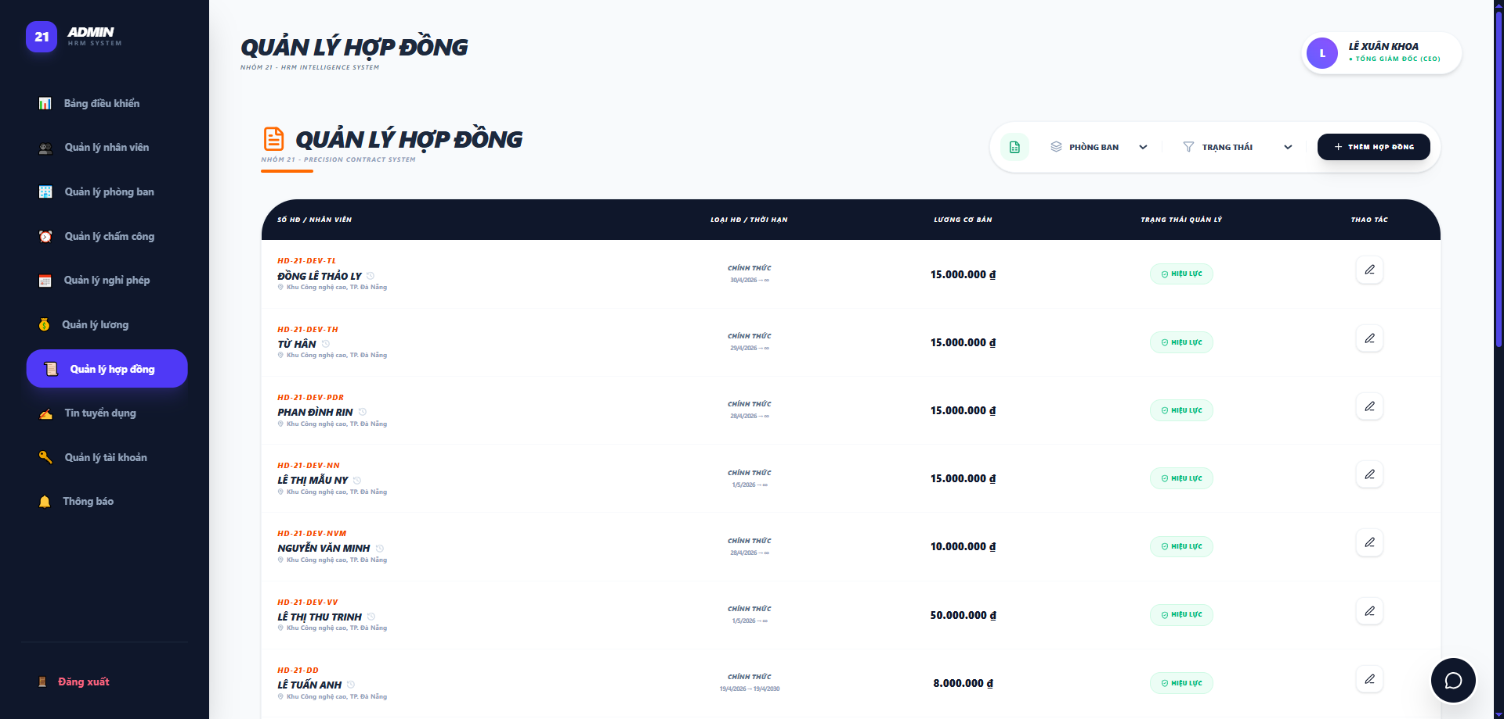
Round 2 | 14 | 0 | 0 | 0 | 14

Test Case ID | Mô tả | Quy trình | Điều kiện tiên quyết | Kết quả mong đợi | Kết quả thực tế | Kết quả |  |  |  |  |  | Chú thích
 |  |  |  |  |  | Vòng 1 |  |  | Vòng 2
 |  |  |  |  |  | Trạng thái | Ngày kiểm tra | Người kiểm tra | Trạng thái | Ngày kiểm tra | Người kiểm tra
GUI_SHOW Danh sách hợp đồng
GUI-DSHD01 | Kiểm tra tiêu đề "QUẢN LÝ HỢP ĐỒNG" |  |  | Label: "QUẢN LÝ HỢP ĐỒNG"; trạng thái Enable | Label: "QUẢN LÝ HỢP ĐỒNG"; trạng thái Enable | Passed | 2026-05-07 | Khánh | Passed
GUI-DSHD02 | [Xuất Excel] Button |  |  | Icon: Green; trạng thái Enable | Icon: Green; trạng thái Enable | Passed | 2026-05-07 | Khánh | Passed
GUI-DSHD03 | [Phòng ban] Dropdown |  |  | Text: Black; trạng thái Enable | Text: Black; trạng thái Enable | Passed | 2026-05-07 | Khánh | Passed
GUI-DSHD04 | [Trạng thái] Dropdown |  |  | Text: Black; trạng thái Enable | Text: Black; trạng thái Enable | Passed | 2026-05-07 | Khánh | Passed
GUI-DSHD05 | [+ Thêm hợp đồng] Button |  |  | Text: White; trạng thái Enable | Text: White; trạng thái Enable | Passed | 2026-05-07 | Khánh | Passed
GUI-DSHD06 | Bảng hiển thị danh sách hợp đồng |  |  | Hiển thị các cột: SỐ HĐ / NHÂN VIÊN, LOẠI HĐ / THỜI HẠN, LƯƠNG CƠ BẢN, TRẠNG THÁI QUẢN LÝ, THAO TÁC | Hiển thị đầy đủ 5 cột theo thiết kế | Passed | 2026-05-07 | Khánh | Passed
GUI-DSHD07 | [Sửa] Button |  |  | Icon: Black; trạng thái Enable | Icon: Black; trạng thái Enable | Passed | 2026-05-07 | Khánh | Passed
GUI-DSHD08 | [Hiệu lực] Pill status |  |  | Hiển thị trạng thái màu xanh lục; text "HIỆU LỰC" | Hiển thị đúng màu sắc và trạng thái Enable | Passed | 2026-05-07 | Khánh | Passed
FUNCTION_SHOW Danh sách hợp đồng
FUNC-DSHD01 | Xác thực chức năng lọc theo phòng ban | 1. Truy cập màn hình "Quản lý hợp đồng". 2. Chọn một phòng ban từ Dropdown. | Danh sách hợp đồng đa dạng phòng ban | Hiển thị danh sách hợp đồng thuộc phòng ban đã chọn | Dữ liệu được truy xuất đúng từ CSDL và điền vào Form. | Passed | 2026-05-07 | Khánh | Passed | 2026-05-13 | Rin
FUNC-DSHD02 | Xác thực chuyển hướng thêm hợp đồng mới | 1. Truy cập màn hình "Quản lý hợp đồng". 2. Nhấn nút "+ Thêm hợp đồng". | Tài khoản có quyền Admin | Chuyển đến form thêm hợp đồng mới | Giao diện thêm mới hiển thị thành công | Passed | 2026-05-07 | Khánh | Passed | 2026-05-13 | Rin
FUNC-DSHD03 | Xác thực chức năng xuất Excel | 1. Truy cập màn hình "Quản lý hợp đồng". 2. Nhấn icon Excel. | Có dữ liệu trong bảng danh sách | Tệp Excel chứa danh sách hợp đồng được tải xuống | File Excel được trích xuất thành công | Passed | 2026-05-07 | Khánh | Passed | 2026-05-13 | Rin
FUNC-DSHD04 | Xác thực chuyển hướng sửa hợp đồng | 1. Truy cập màn hình "Quản lý hợp đồng". 2. Nhấn nút Sửa (bút chì). | Bản ghi hợp đồng đã tồn tại trong hệ thống | Chuyển đến màn hình cập nhật thông tin hợp đồng | Form cập nhật dữ liệu hiển thị đúng bản ghi | Passed | 2026-05-07 | Khánh | Passed | 2026-05-13 | Rin
FUNC-DSHD05 | Xác thực lọc theo trạng thái | 1. Truy cập màn hình "Quản lý hợp đồng". 2. Chọn trạng thái "HIỆU LỰC". | Có hợp đồng ở nhiều trạng thái khác nhau | Chỉ hiển thị các hợp đồng đang có hiệu lực | Danh sách được lọc chính xác theo trạng thái | Passed | 2026-05-07 | Khánh | Passed | 2026-05-13 | Rin
FUNC-DSHD06 | Xác thực bộ lọc kết hợp (Phòng ban + Trạng thái) | 1. Chọn Phòng ban: "Kỹ thuật". 2. Chọn Trạng thái: "HIỆU LỰC". | Hệ thống có dữ liệu nhân viên đa dạng. | Danh sách chỉ hiển thị NV thuộc phòng Kỹ thuật VÀ hợp đồng còn hiệu lực. | Danh sách trả về chính xác các bản ghi thỏa mãn đồng thời cả 2 điều kiện. | Passed | 2026-05-07 | Khánh | Passed | 2026-05-13 | Rin

Thêm hợp đồng
Project Name | XÂY DỰNG HỆ THỐNG QUẢN LÝ NHÂN SỰ TÍCH HỢP CHATBOT AI HỖ TRỢ TRA CỨU THÔNG TIN
Module Code | Thêm hợp đồng
 | Hoàn thành | Lỗi | Chưa kiểm tra | Bị chặn | Tổng lần kiểm tra
Round 1 | 15 | 1 | 0 | 0 | 15
Round 2 | 15 | 0 | 0 | 0 | 15
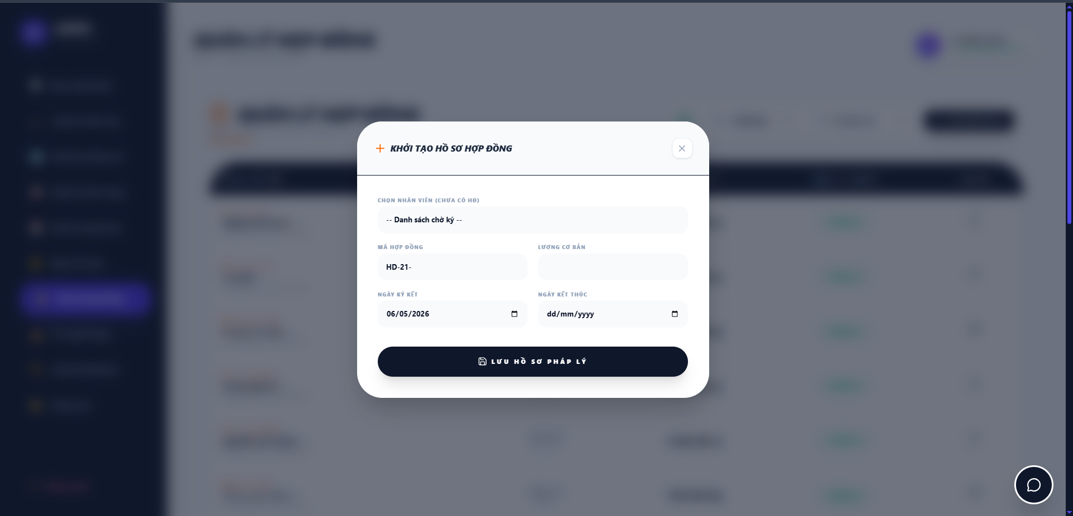

Test Case ID | Mô tả | Quy trình | Điều kiện tiên quyết | Kết quả mong đợi | Kết quả thực tế | Kết quả |  |  |  |  |  | Chú thích
 |  |  |  |  |  | Vòng 1 |  |  | Vòng 2
 |  |  |  |  |  | Trạng thái | Ngày kiểm tra | Người kiểm tra | Trạng thái | Ngày kiểm tra | Người kiểm tra
GUI_SHOW Thêm hợp đồng
GUI-THD01 | Kiểm tra tiêu đề Popup |  |  | Label: "KHỞI TẠO HỒ SƠ HỢP ĐỒNG"; màu đen, in đậm, kèm icon (+) màu cam | Label hiển thị đúng text, màu sắc và icon theo thiết kế | Passed | 2026-05-07 | Khánh | Passed
GUI-THD02 | [X] Button (Đóng) |  |  | Icon: "X"; trạng thái Enable | Icon hiển thị rõ nét, có thể tương tác | Passed | 2026-05-07 | Khánh | Passed
GUI-THD03 | [Chọn nhân viên] Dropdown |  |  | Placeholder: "-- Danh sách chờ ký --"; trạng thái Enable | Placeholder hiển thị đúng; Dropdown hoạt động | Passed | 2026-05-07 | Khánh | Passed
GUI-THD04 | [Mã hợp đồng] Textbox |  |  | Placeholder: "HD-21-"; trạng thái Enable | Hiển thị đúng tiền tố mã theo quy định | Passed | 2026-05-07 | Khánh | Passed
GUI-THD05 | [Lương cơ bản] Textbox |  |  | Ô nhập dữ liệu số; trạng thái Enable | Cho phép nhập giá trị số | Passed | 2026-05-07 | Khánh | Passed
GUI-THD06 | [Ngày ký kết] Datepicker |  |  | Định dạng: dd/mm/yyyy; hiển thị mặc định ngày hiện tại (06/05/2026) | Hiển thị đúng định dạng ngày tháng | Passed | 2026-05-07 | Khánh | Passed
GUI-THD07 | [Ngày kết thúc] Datepicker |  |  | Định dạng: dd/mm/yyyy; Placeholder: "dd/mm/yyyy" | Hiển thị đúng placeholder chọn ngày | Passed | 2026-05-07 | Khánh | Passed
GUI-THD08 | [Lưu hồ sơ pháp lý] Button |  |  | Background: Dark Blue; Text: "LƯU HỒ SƠ PHÁP LÝ" màu trắng; có icon ổ đĩa | Nút bấm nổi bật, căn giữa Popup | Passed | 2026-05-07 | Khánh | Passed
FUNCTION_SHOW Thêm hợp đồng
FUNC-THD01 | Xác thực đóng Popup bằng nút [X] | 1. Nhấn nút [X] ở góc phải màn hình | Popup đang mở | Popup đóng lại và quay về màn hình danh sách | Popup đóng thành công, không lưu dữ liệu | Passed | 2026-05-07 | Khánh | Passed | 2026-05-13 | Rin
FUNC-THD02 | Xác thực danh sách nhân viên chờ ký | 1. Click vào Dropdown "Chọn nhân viên" | Có nhân viên chưa có hợp đồng trong CSDL | Hiển thị danh sách nhân viên chưa có hợp đồng để chọn | Danh sách hiển thị đúng các nhân viên đủ điều kiện | Passed | 2026-05-07 | Khánh | Passed | 2026-05-13 | Rin
FUNC-THD03 | Xác thực thêm hợp đồng mới thành công | 1. Chọn nhân viên: "Từ Hân" 2. Nhập mã: "HD-21-DEV-TH" 3. Nhập lương: "15000000" 3. Chọn ngày ký: "7/5/2026" 4. Chọn kết thúc: "7/5/2036" 4. Nhấn "Lưu hồ sơ pháp lý" | Thông tin nhập vào hợp lệ | Hệ thống báo thành công, đóng popup và thêm bản ghi vào danh sách | Hợp đồng mới được lưu vào CSDL và hiển thị ở bảng quản lý | Passed | 2026-05-07 | Khánh | Passed | 2026-05-13 | Rin
FUNC-THD04 | Xác thực ràng buộc dữ liệu trống | 1. Để trống tất cả các trường 2. Nhấn "Lưu hồ sơ pháp lý" | Popup đang mở | Hệ thống báo lỗi "Vui lòng điền vào trường này!." tại các trường bắt buộc | Hiển thị cảnh báo lỗi đúng các trường còn trống | Passed | 2026-05-07 | Khánh | Passed | 2026-05-13 | Rin
FUNC-THD05 | Xác thực logic ngày kết thúc | 1. Chọn ngày kết thúc nhỏ hơn ngày ký kết 2. Nhấn "Lưu" | Đã nhập các thông tin khác hợp lệ | Hệ thống báo lỗi "Ngày kết thúc phải lớn hơn ngày ký kết" | Thông báo lỗi logic ngày tháng hiển thị chính xác | Failed | 2026-05-07 | Khánh | Passed | 2026-05-13 | Rin
FUNC-THD06 | Xác thực định dạng lương cơ bản | 1. Quan sát ô Mã hợp đồng. | Popup đang mở | Hệ thống không cho phép nhập hoặc báo lỗi. | Ô nhập chỉ nhận giá trị số, ngăn chặn ký tự lạ | Passed | 2026-05-07 | Khánh | Passed | 2026-05-13 | Rin
FUNC-THD07 | Xác thực tiền tố Mã hợp đồng | 1. Nhập ký tự chữ vào ô Lương cơ bản | Popup đang mở | Tiền tố xuất hiện mặc định, giúp người dùng nhập phần hậu tố nhanh hơn. | Tiền tố xuất hiện mặc định, giúp người dùng nhập phần hậu tố nhanh hơn. | Passed | 2026-05-07 | Khánh | Passed | 2026-05-13 | Rin

Cập nhật hợp đồng
Project Name | XÂY DỰNG HỆ THỐNG QUẢN LÝ NHÂN SỰ TÍCH HỢP CHATBOT AI HỖ TRỢ TRA CỨU THÔNG TIN
Module Code | Cập nhật hợp đồng
 | Hoàn thành | Lỗi | Chưa kiểm tra | Bị chặn | Tổng lần kiểm tra
Round 1 | 15 | 1 | 0 | 0 | 15
Round 2 | 15 | 0 | 0 | 0 | 15
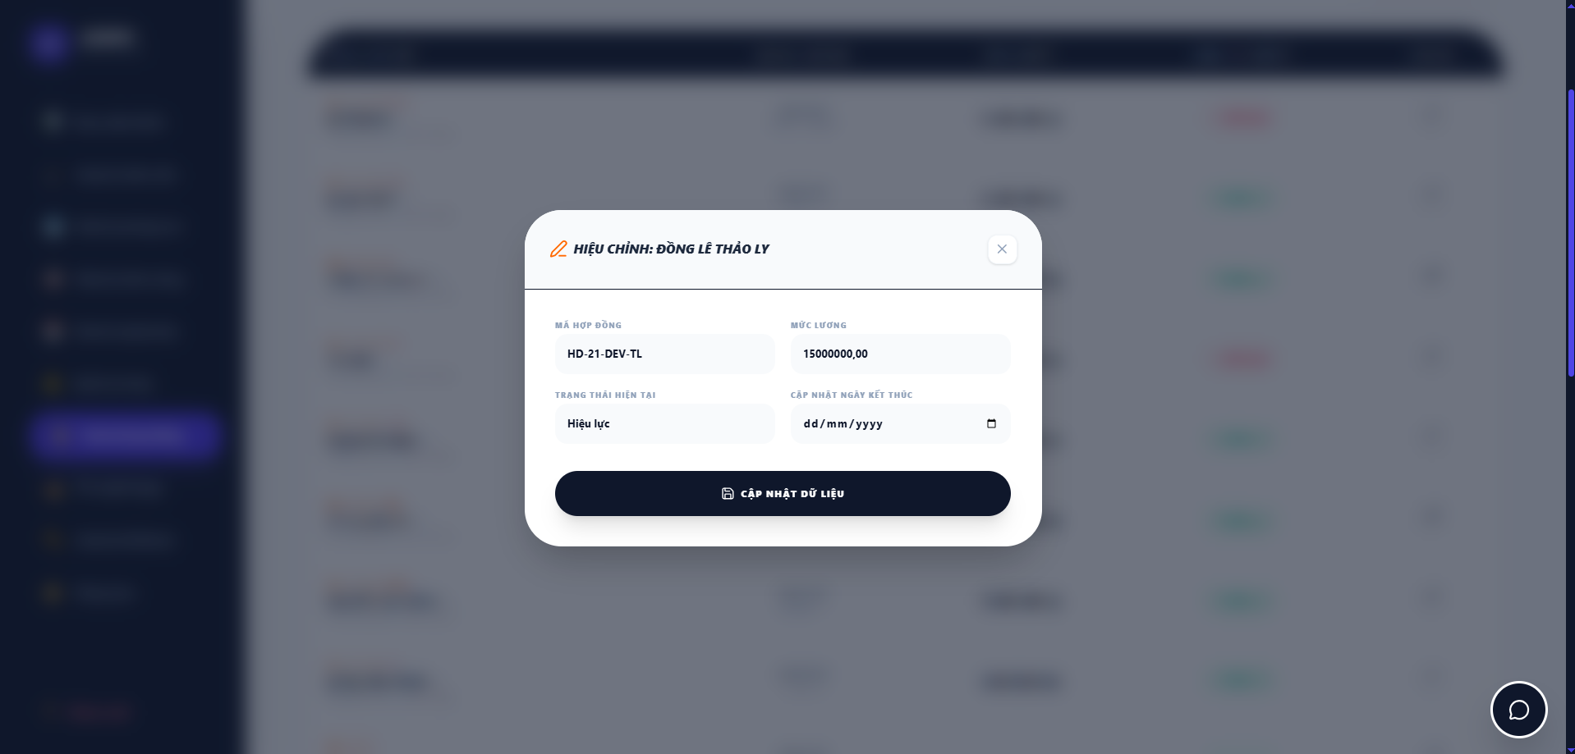

Test Case ID | Mô tả | Quy trình | Điều kiện tiên quyết | Kết quả mong đợi | Kết quả thực tế | Kết quả |  |  |  |  |  | Chú thích
 |  |  |  |  |  | Vòng 1 |  |  | Vòng 2
 |  |  |  |  |  | Trạng thái | Ngày kiểm tra | Người kiểm tra | Trạng thái | Ngày kiểm tra | Người kiểm tra
GUI_SHOW Cập nhật hợp đồng
GUI-CNHD01 | Kiểm tra tiêu đề Popup |  |  | Label: "HIỆU CHỈNH: [TÊN NHÂN VIÊN]"; màu đen, in đậm, kèm icon cây bút màu cam | Label hiển thị đúng tên nhân viên cần sửa và đúng định dạng thiết kế | Passed | 2026-05-07 | Khánh | Passed
GUI-CNHD02 | [X] Button (Đóng) |  |  | Icon: "X"; trạng thái Enable | Icon hiển thị rõ nét, phản hồi khi di chuột vào | Passed | 2026-05-07 | Khánh | Passed
GUI-CNHD03 | [Mã hợp đồng] Textbox |  |  | Hiển thị mã HĐ hiện tại; trạng thái Enable | Hiển thị đúng mã "HD-21-DEV-TL" | Passed | 2026-05-07 | Khánh | Passed
GUI-CNHD04 | [Mức lương] Textbox |  |  | Hiển thị mức lương hiện tại; trạng thái Enable | Hiển thị "15000000,00"; cho phép nhập liệu | Passed | 2026-05-07 | Khánh | Passed
GUI-CNHD05 | [Trạng thái hiện tại] Textbox |  |  | Hiển thị trạng thái hiện tại (vd: Hiệu lực); Dropdown | Hiển thị đúng text "Hiệu lực" | Passed | 2026-05-07 | Khánh | Passed
GUI-CNHD06 | [Cập nhật ngày kết thúc] Datepicker |  |  | Placeholder: "dd/mm/yyyy"; có icon lịch | Hiển thị đúng định dạng ngày tháng | Passed | 2026-05-07 | Khánh | Passed
GUI-CNHD07 | [Cập nhật dữ liệu] Button |  |  | Background: Dark Blue; Text: "CẬP NHẬT DỮ LIỆU" màu trắng; có icon ổ đĩa | Nút bấm hiển thị nổi bật, căn giữa popup | Passed | 2026-05-07 | Khánh | Passed
FUNCTION_SHOW Cập nhật hợp đồng
FUNC-CNHD01 | Xác thực tải dữ liệu lên form | 1. Tại danh sách HĐ, nhấn icon "Sửa" của nhân viên Đồng Lê Thảo Ly | Hợp đồng của nhân viên đã tồn tại trong hệ thống | Popup mở ra và hiển thị chính xác các thông tin hiện tại của HĐ đó | Toàn bộ dữ liệu của nhân viên Ly được đổ vào form chính xác | Passed | 2026-05-07 | Khánh | Passed | 2026-05-13 | Rin
FUNC-CNHD02 | Xác thực chức năng cập nhật thành công | 1. Thay đổi Mức lương hoặc Ngày kết thúc 2. Nhấn "CẬP NHẬT DỮ LIỆU" | Dữ liệu nhập vào hợp lệ | Hệ thống báo thành công, đóng popup và cập nhật dữ liệu mới ra bảng danh sách | Dữ liệu được ghi đè vào CSDL thành công | Passed | 2026-05-07 | Khánh | Passed | 2026-05-13 | Rin
FUNC-CNHD03 | Xác thực đóng form không lưu | 1. Thay đổi dữ liệu trên form 2. Nhấn nút [X] | Popup hiệu chỉnh đang mở | Popup đóng lại, các thay đổi vừa nhập không được lưu vào hệ thống | Hệ thống hủy bỏ thao tác, dữ liệu cũ vẫn giữ nguyên | Passed | 2026-05-07 | Khánh | Passed | 2026-05-13 | Rin
FUNC-CNHD04 | Xác thực ràng buộc ngày kết thúc mới | 1. Chọn Ngày kết thúc mới nhỏ hơn Ngày ký kết ban đầu 2. Nhấn Cập nhật | Dữ liệu khác hợp lệ | Hệ thống hiển thị cảnh báo lỗi logic ngày tháng | Thông báo lưu thành công | Failed | 2026-05-07 | Khánh | Passed | 2026-05-13 | Rin
FUNC-CNHD05 | Xác thực định dạng lương khi sửa | 1. Nhập ký tự chữ vào ô Mức lương | Popup đang mở | Hệ thống ngăn chặn | Ô nhập chỉ chấp nhận giá trị số | Passed | 2026-05-07 | Khánh | Passed | 2026-05-13 | Rin
FUNC-CNHD06 | Xác thực tính duy nhất của Mã HĐ khi sửa | 1. Cố tình tìm cách sửa "Mã hợp đồng" sang một mã đã tồn tại. | Hệ thống có nhiều hợp đồng khác nhau. | Hệ thống báo lỗi cập nhật | Hệ thống báo lỗi cập nhật | Passed | 2026-05-07 | Khánh | Passed | 2026-05-13 | Rin

Hợp đồng cá nhân
Project Name | XÂY DỰNG HỆ THỐNG QUẢN LÝ NHÂN SỰ TÍCH HỢP CHATBOT AI HỖ TRỢ TRA CỨU THÔNG TIN
Module Code | Hợp đồng cá nhân
 | Hoàn thành | Lỗi | Chưa kiểm tra | Bị chặn | Tổng lần kiểm tra
Round 1 | 10 | 0 | 0 | 0 | 10
Round 2 | 10 | 0 | 0 | 0 | 10
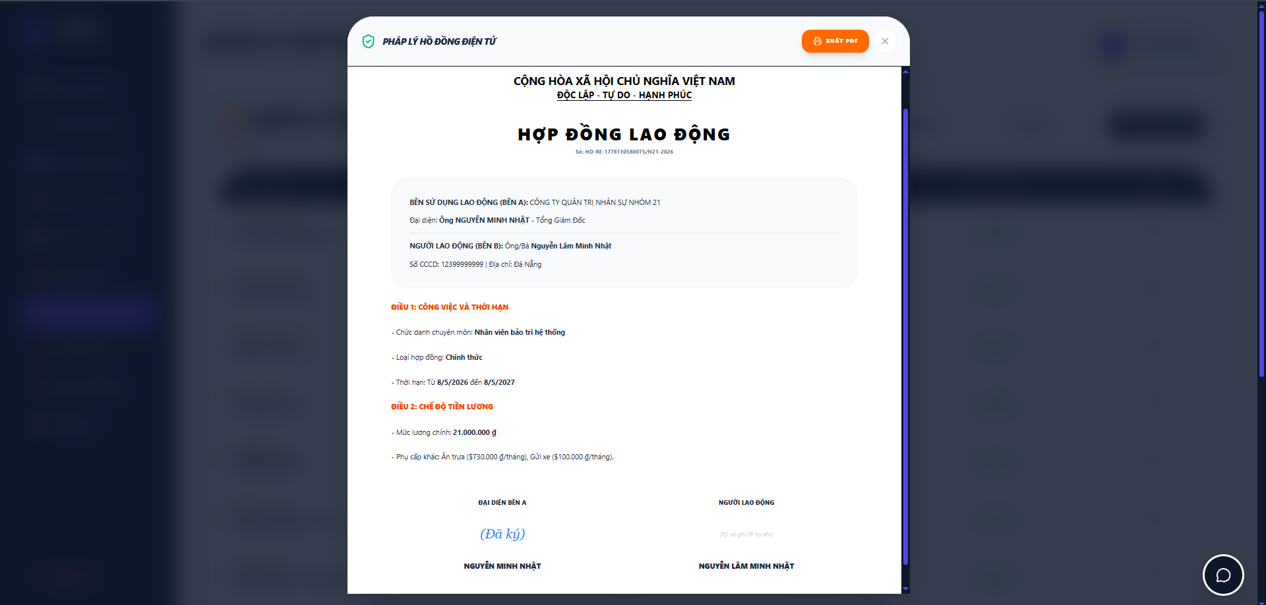

Test Case ID | Mô tả | Quy trình | Điều kiện tiên quyết | Kết quả mong đợi | Kết quả thực tế | Kết quả |  |  |  |  |  | Chú thích
 |  |  |  |  |  | Vòng 1 |  |  | Vòng 2
 |  |  |  |  |  | Trạng thái | Ngày kiểm tra | Người kiểm tra | Trạng thái | Ngày kiểm tra | Người kiểm tra
GUI_SHOW Hợp đồng cá nhân
GUI-HDCN01 | Kiểm tra tiêu đề Modal |  |  | Label: "PHÁP LÝ HỢP ĐỒNG ĐIỆN TỬ"; icon bảo mật xanh lá | Label: "PHÁP LÝ HỢP ĐỒNG ĐIỆN TỬ"; icon bảo mật xanh lá | Passed | 2026-05-07 | Khánh | Passed
GUI-HDCN02 | [Xuất PDF] Button |  |  | Nút màu cam; Text: "XUẤT PDF" trắng; kèm icon máy in | Nút màu cam; Text: "XUẤT PDF" trắng; kèm icon máy in | Passed | 2026-05-07 | Khánh | Passed
GUI-HDCN03 | Kiểm tra Quốc hiệu & Tiêu đề |  |  | Hiển thị đúng: "CỘNG HÒA XÃ HỘI CHỦ NGHĨA VIỆT NAM", "HỢP ĐỒNG LAO ĐỘNG" | Đúng nội dung và định dạng căn giữa | Passed | 2026-05-07 | Khánh | Passed
GUI-HDCN04 | Bố cục thông tin Bên A & Bên B |  |  | Hiển thị trong khối bo góc xám nhạt; phân định rõ Bên sử dụng lao động và Người lao động | Hiển thị đúng khối bo góc, thông tin rõ ràng | Passed | 2026-05-07 | Khánh | Passed
GUI-HDCN05 | Hiển thị Điều khoản (Điều 1 & 2) |  |  | Tiêu đề Điều 1, Điều 2 màu cam in đậm; nội dung liệt kê gạch đầu dòng | Tiêu đề màu cam nổi bật, nội dung dễ đọc | Passed | 2026-05-07 | Khánh | Passed
GUI-HDCN06 | Khu vực chữ ký điện tử |  |  | Hiển thị chữ ký "(Đã ký)" màu xanh dương cho Bên A và tên đầy đủ các bên | Hiển thị đúng trạng thái "(Đã ký)" | Passed | 2026-05-07 | Khánh | Passed
FUNCTION_SHOW Hợp đồng cá nhân
FUNC-HDCN01 | Xác thực hiển thị dữ liệu cá nhân | 1. Truy cập vào "Hợp đồng cá nhân" | Nhân viên có hợp đồng trên hệ thống | Thông tin Tên, CCCD, Địa chỉ phải khớp với hồ sơ nhân sự | Hiển thị đúng dữ liệu nhân viên đang đăng nhập | Passed | 2026-05-07 | Khánh | Passed | 2026-05-13 | Rin
FUNC-HDCN02 | Xác thực chức năng [Xuất PDF] | 1.Nhấn nút [XUẤT PDF] | Modal hợp đồng đang mở | Hệ thống trích xuất file .pdf chứa toàn bộ nội dung đang hiển thị | File PDF được tải xuống thành công | Passed | 2026-05-07 | Khánh | Passed | 2026-05-13 | Rin
FUNC-HDCN03 | Xác thực tính toàn vẹn dữ liệu lương | 1. Kiểm tra mức lương tại Điều 2 | Hợp đồng đã được tạo | Mức lương chính và phụ cấp hiển thị đúng số tiền trong hợp đồng gốc | Dữ liệu lương hiển thị chính xác | Passed | 2026-05-07 | Khánh | Passed | 2026-05-13 | Rin
FUNC-HDCN04 | Xác thực chức năng đóng Modal | 1. Nhấn nút [X] hoặc vùng ngoài Modal | Modal hợp đồng đang mở | Modal đóng lại, người dùng quay về màn hình trước đó | Modal đóng bình thường | Passed | 2026-05-07 | Khánh | Passed | 2026-05-13 | Rin

Lịch sử hợp đồng
Project Name | XÂY DỰNG HỆ THỐNG QUẢN LÝ NHÂN SỰ TÍCH HỢP CHATBOT AI HỖ TRỢ TRA CỨU THÔNG TIN
Module Code | Lịch sử hợp đồng
 | Hoàn thành | Lỗi | Chưa kiểm tra | Bị chặn | Tổng lần kiểm tra
Round 1 | 10 | 0 | 0 | 0 | 10
Round 2 | 10 | 0 | 0 | 0 | 10
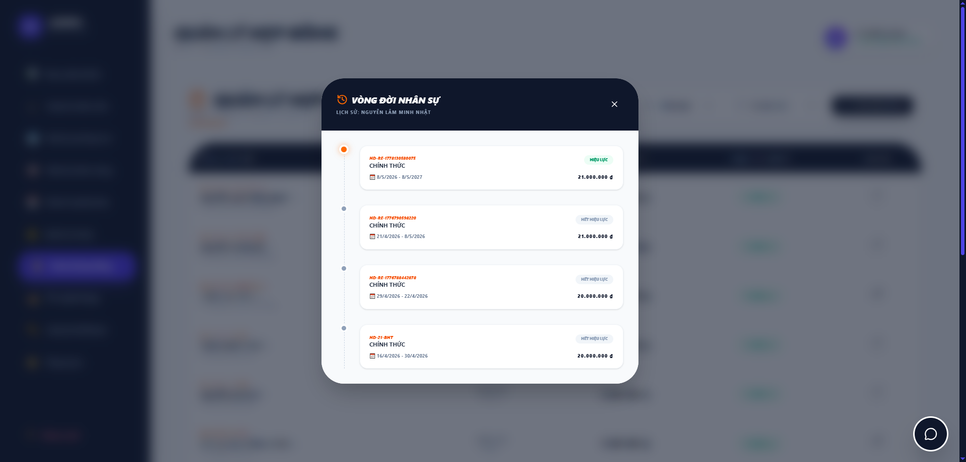

Test Case ID | Mô tả | Quy trình | Điều kiện tiên quyết | Kết quả mong đợi | Kết quả thực tế | Kết quả |  |  |  |  |  | Chú thích
 |  |  |  |  |  | Vòng 1 |  |  | Vòng 2
 |  |  |  |  |  | Trạng thái | Ngày kiểm tra | Người kiểm tra | Trạng thái | Ngày kiểm tra | Người kiểm tra
GUI_SHOW Lịch sử hợp đồng
GUI-LSHD01 | Kiểm tra tiêu đề Popup |  |  | Hiển thị: "VÒNG ĐỜI NHÂN SỰ"; in đậm; kèm icon đồng hồ ngược màu cam | Tiêu đề hiển thị đúng font và icon nhận diện | Passed | 2026-05-07 | Khánh | Passed
GUI-LSHD02 | Thông tin định danh nhân sự |  |  | Hiển thị text: "LỊCH SỬ: [Tên nhân viên]"; chữ in hoa, màu xám nhạt | Hiển thị đúng tên nhân viên đang tra cứu | Passed | 2026-05-07 | Khánh | Passed
GUI-LSHD03 | Cấu trúc Timeline (Trục thời gian) |  |  | Hiển thị trục dọc nối các điểm tròn; điểm tròn hiện tại màu cam, các điểm cũ màu xám | Trục thời gian hiển thị trực quan, đúng màu sắc | Passed | 2026-05-07 | Khánh | Passed
GUI-LSHD04 | Thiết kế thẻ hợp đồng (Card) |  |  | Khối màu trắng, bo góc; có đổ bóng nhẹ; phân tách rõ ràng giữa các thời kỳ | Các thẻ hợp đồng trình bày sạch sẽ, dễ nhìn | Passed | 2026-05-07 | Khánh | Passed
GUI-LSHD05 | Pill Trạng thái hợp đồng |  |  | Trạng thái "HIỆU LỰC" màu xanh lá; "HẾT HIỆU LỰC" màu đỏ/xám; font chữ nhỏ | Màu sắc trạng thái phân biệt rõ ràng | Passed | 2026-05-07 | Khánh | Passed
GUI-LSHD06 | Định dạng thông tin trong thẻ |  |  | Mã HĐ màu cam; Loại HĐ (CHÍNH THỨC) in đậm; Lương hiển thị kèm ký hiệu "đ" | Thông tin căn lề chuẩn, font chữ đồng bộ | Passed | 2026-05-07 | Khánh | Passed
FUNCTION_SHOW Lịch sử hợp đồng
FUNC-LSHD01 | Xác thực sắp xếp dữ liệu | 1. Mở popup lịch sử hợp đồng | Nhân viên có từ 2 hợp đồng trở lên | Hợp đồng mới nhất (đang hiệu lực) phải nằm ở trên cùng của trục timeline | Dữ liệu sắp xếp đúng trình tự thời gian giảm dần | Passed | 2026-05-07 | Khánh | Passed | 2026-05-13 | Rin
FUNC-LSHD02 | Xác thực tính chính xác mã HĐ | 1.Đối soát mã HĐ trên giao diện với DB | Popup đang hiển thị | Mã số hợp đồng (Vd: HD-RE-1778...) phải khớp chính xác với dữ liệu lưu trữ | Mã hợp đồng hiển thị chính xác | Passed | 2026-05-07 | Khánh | Passed | 2026-05-13 | Rin
FUNC-LSHD03 | Xác thực tính toán thời gian | 1. Kiểm tra khoảng ngày tháng trên thẻ | Dữ liệu ngày bắt đầu - kết thúc có sẵn | Khoảng thời gian hiển thị đúng định dạng dd/mm/yyyy (Vd: 8/5/2026 - 8/5/2027) | Hiển thị đúng khoảng thời gian hiệu lực | Passed | 2026-05-07 | Khánh | Passed | 2026-05-13 | Rin
FUNC-LSHD04 | Xác thực nút đóng [X] | 1. Nhấn vào icon "x" góc trên bên phải | Popup đang mở | Popup đóng lại và trả về màn hình danh sách nhân sự/hợp đồng | Thoát popup thành công, không giật lag | Passed | 2026-05-07 | Khánh | Passed | 2026-05-13 | Rin

Danh sách tuyển dụng
Project Name | XÂY DỰNG HỆ THỐNG QUẢN LÝ NHÂN SỰ TÍCH HỢP CHATBOT AI HỖ TRỢ TRA CỨU THÔNG TIN
Module Code | Danh sách tin tuyển dụng
 | Hoàn thành | Lỗi | Chưa kiểm tra | Bị chặn | Tổng lần kiểm tra
Round 1 | 11 | 0 | 0 | 0 | 11
Round 2 | 11 | 0 | 0 | 0 | 11
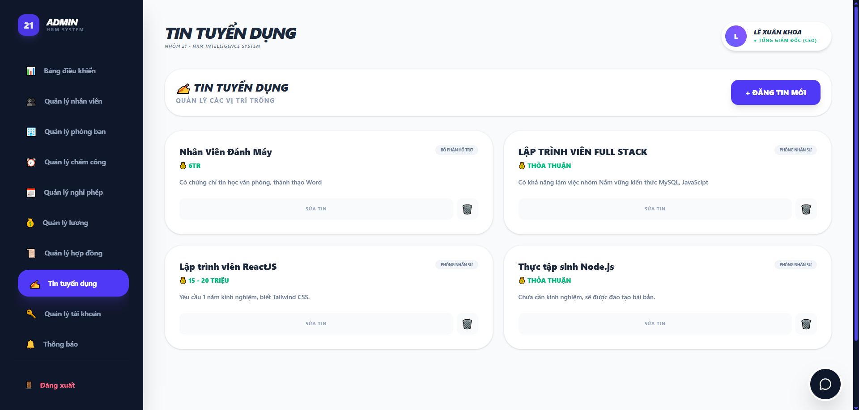

Test Case ID | Mô tả | Quy trình | Điều kiện tiên quyết | Kết quả mong đợi | Kết quả thực tế | Kết quả |  |  |  |  |  | Chú thích
 |  |  |  |  |  | Vòng 1 |  |  | Vòng 2
 |  |  |  |  |  | Trạng thái | Ngày kiểm tra | Người kiểm tra | Trạng thái | Ngày kiểm tra | Người kiểm tra
GUI_SHOW Danh sách tin tuyển dụng
GUI-TTD01 | Kiểm tra hiển thị tiêu đề trang |  |  | Hiển thị đúng Text: "TIN TUYỂN DỤNG" | Label: "TIN TUYỂN DỤNG"; trạng thái enable | Passed | 2026-05-09 | Duyên | Passed
GUI-TTD02 | Kiểm tra nút [ĐĂNG TIN MỚI] |  |  | Nút màu xanh tím, bo góc, có dấu "+" phía trước text | Hiển thị đúng: "+ ĐĂNG TIN MỚI" | Passed | 2026-05-09 | Duyên | Passed
GUI-TTD03 | Kiểm tra cấu trúc thẻ (Card) tin tuyển dụng |  |  | Mỗi thẻ hiển thị: Tên vị trí (Bold), Mức lương (Màu xanh lá), Mô tả ngắn và Tag phòng ban | Bố cục thẻ rõ ràng, các thành phần hiển thị đủ thông tin | Passed | 2026-05-09 | Duyên | Passed
GUI-TTD04 | Kiểm tra nút Thao tác trên thẻ |  |  | Hiển thị nút "SỬA TIN" và icon thùng rác (Xóa) | Các nút thao tác được bố trí hợp lý trên từng thẻ | Passed | 2026-05-09 | Duyên | Passed
GUI-TTD05 | Kiểm tra tính cân đối của các Card |  |  | Các Card có kích thước đồng nhất, không bị lệch khung khi mô tả dài. | Bố cục lưới (Grid) hiển thị ổn định. | Passed | 2026-05-09 | Duyên | Passed
GUI-TTD06 | Kiểm tra trạng thái Active menu |  |  | Mục "Tin tuyển dụng" được highlight màu xanh tím | Sidebar nhận diện đúng trang hiện hành | Passed | 2026-05-09 | Duyên | Passed
FUNCTION_SHOW Danh sách tin tuyển dụng
FUNC-TTD01 | Xác thực mở form Đăng tin mới | 1. Click vào nút "+ ĐĂNG TIN MỚI" |  | Hệ thống hiển thị Popup để nhập liệu tin mới | Form đăng tin xuất hiện thành công | Passed | 2026-05-09 | Duyên | Passed | 2026-05-13 | Khánh
FUNC-TTD02 | Xác thực chức năng Sửa tin | 1.Nhấn vào nút "SỬA TIN" trên một thẻ cụ thể | Có tin tuyển dụng tồn tại | Hệ thống load thông tin cũ lên form để Admin điều chỉnh | Dữ liệu cũ được hiển thị chính xác trong form sửa | Passed | 2026-05-09 | Duyên | Passed | 2026-05-13 | Khánh
FUNC-TTD03 | Xác thực chức năng Xóa tin | 1. Nhấn vào icon thùng rác. 2. Xác nhận xóa trong thông báo |  | Thẻ tin bị gỡ bỏ khỏi danh sách hiển thị | Dữ liệu tin tuyển dụng được xóa khỏi Database | Passed | 2026-05-09 | Duyên | Passed | 2026-05-13 | Khánh
FUNC-TTD04 | Xác thực chuyển hướng khi nhấn Sửa tin | 1. Click vào nút "SỬA TIN" tại thẻ "Nhân Viên Đánh Máy". | Tin "Nhân Viên Đánh Máy" đang tồn tại. | Hệ thống mở đúng form chỉnh sửa của tin đó, không nhầm sang tin khác. | Điều hướng chính xác bản ghi cần sửa. | Passed | 2026-05-09 | Duyên | Passed | 2026-05-13 | Khánh
FUNC-TTD05 | Kiểm tra logic hiển thị khi xóa tin | 1. Admin thực hiện xóa tin "Lập trình viên ReactJS". 2. Tải lại trang với vai trò khách vãng lai. | Admin đang ở trang quản lý tin tuyển dụng. | Tin đã xóa không còn xuất hiện trong danh sách hiển thị cho khách. | Thẻ tin biến mất khỏi trang chủ tuyển dụng ngay sau khi Admin thực hiện lệnh xóa. | Passed | 2026-05-09 | Duyên | Passed | 2026-05-13 | Khánh

Đăng tin mới
Project Name | XÂY DỰNG HỆ THỐNG QUẢN LÝ NHÂN SỰ TÍCH HỢP CHATBOT AI HỖ TRỢ TRA CỨU THÔNG TIN
Module Code | Đăng tin mới
 | Hoàn thành | Lỗi | Chưa kiểm tra | Bị chặn | Tổng lần kiểm tra
Round 1 | 14 | 0 | 0 | 0 | 14
Round 2 | 14 | 0 | 0 | 0 | 14
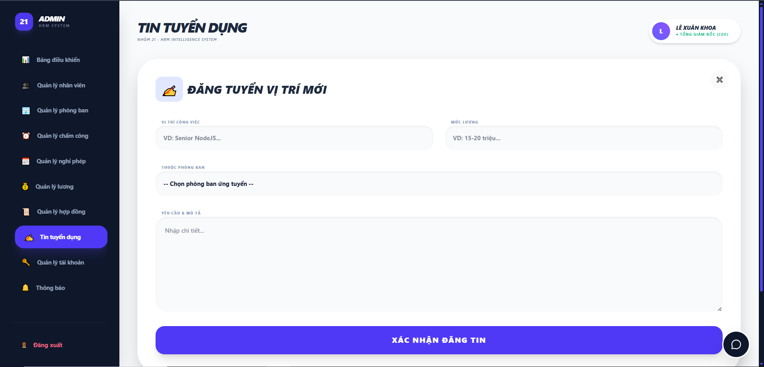

Test Case ID | Mô tả | Quy trình | Điều kiện tiên quyết | Kết quả mong đợi | Kết quả thực tế | Kết quả |  |  |  |  |  | Chú thích
 |  |  |  |  |  | Vòng 1 |  |  | Vòng 2
 |  |  |  |  |  | Trạng thái | Ngày kiểm tra | Người kiểm tra | Trạng thái | Ngày kiểm tra | Người kiểm tra
GUI_SHOW Đăng tin mới
GUI-DTD01 | Kiểm tra tiêu đề Popup |  |  | Menu tồn tại trên giao diện; Hiển thị đúng Text: "ĐĂNG TUYỂN VỊ TRÍ MỚI" kèm icon loa vàng. | Label: "ĐĂNG TUYỂN VỊ TRÍ MỚI"; trạng thái enable | Passed | 2026-05-09 | Duyên | Passed
GUI-DTD02 | [X] Button (Đóng) |  |  | Icon "X" tồn tại trên giao diện | Icon: Black; Status: Enable | Passed | 2026-05-09 | Duyên | Passed
GUI-DTD03 | [VỊ TRÍ CÔNG VIỆC] Textbox |  |  | Hiển thị Placeholder: "VD: Senior NodeJS..." | Text: Gray; Status: Enable | Passed | 2026-05-09 | Duyên | Passed
GUI-DTD04 | [MỨC LƯƠNG] Textbox |  |  | Hiển thị Placeholder: "VD: 15-20 triệu..." | Text: Gray; Status: Enable | Passed | 2026-05-09 | Duyên | Passed
GUI-DTD05 | [THUỘC PHÒNG BAN] Dropdown |  |  | Hiển thị Text mặc định: "-- Chọn phòng ban ứng tuyển --" | Text: Black; Status: Enable | Passed | 2026-05-09 | Duyên | Passed
GUI-DTD06 | [YÊU CẦU & MÔ TẢ] Textarea |  |  | Hiển thị Placeholder: "Nhập chi tiết..." | Text: Gray; Status: Enable | Passed | 2026-05-09 | Duyên | Passed
GUI-DTD07 | [XÁC NHẬN ĐĂNG TIN] Button |  |  | Nút màu xanh tím, chữ trắng "XÁC NHẬN ĐĂNG TIN" | Text: White; Status: Enable | Passed | 2026-05-09 | Duyên | Passed
GUI-DTD08 | Kiểm tra bố cục Popup |  |  | Popup nằm giữa màn hình, các trường nhập liệu được phân bổ cân đối | Bố cục: Cân đối; Status: Enable | Passed | 2026-05-09 | Duyên | Passed
FUNCTION_SHOW Đăng tin mới
FUNC-DTD01 | Xác thực mở Form đăng tuyển | 1. Click vào nút "+ ĐĂNG TIN MỚI" tại trang danh sách tin tuyển dụng. | Admin đã đăng nhập thành công vào hệ thống. | Popup "ĐĂNG TUYỂN VỊ TRÍ MỚI" hiển thị đè lên màn hình chính. | Form xuất hiện đúng thiết kế, sẵn sàng nhập liệu. | Passed | 2026-05-09 | Duyên | Passed | 2026-05-13 | Khánh
FUNC-DTD02 | Xác thực chức năng chọn phòng ban | 1.Click vào Dropdown "THUỘC PHÒNG BAN". | Hệ thống đã có dữ liệu danh sách phòng ban. | Hiển thị danh sách các phòng ban hiện có (VD: Phòng nhân sự, Kỹ thuật). | Lựa chọn được phòng ban tương ứng cho tin tuyển dụng. | Passed | 2026-05-09 | Duyên | Passed | 2026-05-13 | Khánh
FUNC-DTD03 | Kiểm tra ràng buộc bỏ trống dữ liệu | 1. Để trống các trường bắt buộc. 2. Nhấn "XÁC NHẬN ĐĂNG TIN". | Đang ở giao diện Đăng tuyển vị trí mới. | Hệ thống ngăn chặn việc lưu và hiển thị thông báo yêu cầu nhập liệu. | Không cho phép gửi yêu cầu nếu thông tin bị bỏ trống. | Passed | 2026-05-09 | Duyên | Passed | 2026-05-13 | Khánh
FUNC-DTD04 | Xác thực đăng tin thành công | 1. Nhập Vị trí: Frontend Developer 2. Nhập Mức lương: 15.000.000 đ 3. Chọn Phòng ban: Kỹ thuật 4. Mô tả: Code giao diện 5. Nhấn "XÁC NHẬN ĐĂNG TIN". | Các thông tin nhập vào hợp lệ. | Dữ liệu được lưu vào Database; Popup đóng và tin mới xuất hiện ở trang danh sách. | Tin tuyển dụng hiển thị chính xác các thông tin vừa nhập. | Passed | 2026-05-09 | Duyên | Passed | 2026-05-13 | Khánh
FUNC-DTD05 | Xác thực chức năng hủy thao tác | 1. Nhấn vào icon "X" ở góc trên bên phải Popup. | Đang có dữ liệu nhập dở dang trong Form. | Popup đóng ngay lập tức; hệ thống không lưu lại bất kỳ dữ liệu nào. | Giao diện quay về màn hình danh sách tin tuyển dụng. | Passed | 2026-05-09 | Duyên | Passed | 2026-05-13 | Khánh
FUNC-DTD06 | Kiểm tra đăng nhập lại để xem tin | 1. Admin đăng tin mới. 2. Đăng xuất và truy cập trang tuyển dụng với quyền khách. |  | Tin tuyển dụng vừa đăng phải hiển thị công khai cho mọi đối tượng. | Khách vãng lai xem được đầy đủ nội dung mô tả vị trí mới. | Passed | 2026-05-09 | Duyên | Passed | 2026-05-13 | Khánh

Cập nhật tin cũ
Project Name | XÂY DỰNG HỆ THỐNG QUẢN LÝ NHÂN SỰ TÍCH HỢP CHATBOT AI HỖ TRỢ TRA CỨU THÔNG TIN
Module Code | Cập nhật tin cũ
 | Hoàn thành | Lỗi | Chưa kiểm tra | Bị chặn | Tổng lần kiểm tra
Round 1 | 13 | 0 | 0 | 0 | 13
Round 2 | 13 | 0 | 0 | 0 | 13
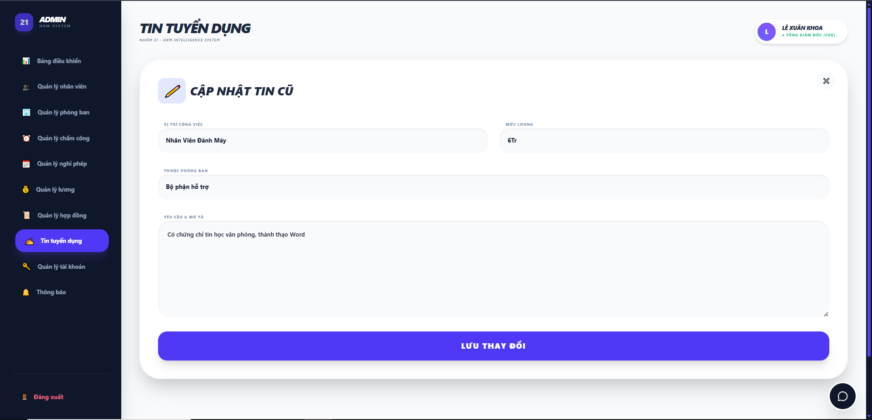

Test Case ID | Mô tả | Quy trình | Điều kiện tiên quyết | Kết quả mong đợi | Kết quả thực tế | Kết quả |  |  |  |  |  | Chú thích
 |  |  |  |  |  | Vòng 1 |  |  | Vòng 2
 |  |  |  |  |  | Trạng thái | Ngày kiểm tra | Người kiểm tra | Trạng thái | Ngày kiểm tra | Người kiểm tra
GUI_SHOW Cập nhật tin cũ
GUI-CNTC01 | Kiểm tra hiển thị Popup |  |  | Hiển thị đúng Text: "CẬP NHẬT TIN CŨ" kèm icon bút chì | Label hiển thị đúng màu đen, font Bold | Passed | 2026-05-09 | Duyên | Passed
GUI-CNTC02 | [X] Button (Đóng) |  |  | Icon "X" hiển thị rõ ràng, đúng vị trí | Trạng thái: Enable; đúng màu xám | Passed | 2026-05-09 | Duyên | Passed
GUI-CNTC03 | Textbox [VỊ TRÍ CÔNG VIỆC] |  |  | Hiển thị đúng tên vị trí cũ (VD: Nhân Viên Đánh Máy) | Text: Black; Status: Enable | Passed | 2026-05-09 | Duyên | Passed
GUI-CNTC04 | Textbox [MỨC LƯƠNG] |  |  | Hiển thị đúng mức lương cũ (VD: 6Tr) | Text: Black; Status: Enable | Passed | 2026-05-09 | Duyên | Passed
GUI-CNTC05 | Dropdown [THUỘC PHÒNG BAN] |  |  | Hiển thị đúng phòng ban cũ (VD: Bộ phận hỗ trợ) | Trạng thái: Enable | Passed | 2026-05-09 | Duyên | Passed
GUI-CNTC06 | Textarea [YÊU CẦU & MÔ TẢ] |  |  | Hiển thị đầy đủ nội dung mô tả cũ | Text: Black; Status: Enable | Passed | 2026-05-09 | Duyên | Passed
GUI-CNTC07 | [LƯU THAY ĐỔI] Button |  |  | Nút dài, màu xanh tím, chữ trắng "LƯU THAY ĐỔI" | Text: White; Status: Enable | Passed | 2026-05-09 | Duyên | Passed
FUNCTION_SHOW Cập nhật tin cũ
FUNC-CNTC01 | Kiểm tra tải dữ liệu cũ | 1. Nhấn "Sửa tin" tại một tin cụ thể | 1. Admin đã đăng nhập. 2. Có ít nhất một bản ghi tin tuyển dụng tồn tại trong hệ thống. | Toàn bộ thông tin cũ (Vị trí, Lương, Phòng ban, Mô tả) hiển thị chính xác trong các ô tương ứng. | Dữ liệu được truy xuất đúng từ CSDL và điền vào Form. | Passed | 2026-05-09 | Duyên | Passed | 2026-05-13 | Khánh
FUNC-CNTC02 | Xác thực chỉnh sửa và lưu thành công | 1. Thay đổi thông tin tại các trường nhập liệu. 2. Nhấn nút "LƯU THAY ĐỔI". | Form "CẬP NHẬT TIN CŨ" đang được mở và đã load dữ liệu. | Hệ thống đóng Popup, hiển thị thông báo thành công và cập nhật lại dữ liệu trên trang danh sách. | Bản ghi được thay đổi giá trị mới thành công. | Passed | 2026-05-09 | Duyên | Passed | 2026-05-13 | Khánh
FUNC-CNTC03 | Kiểm tra ràng buộc bỏ trống trường bắt buộc | 1. Xóa toàn bộ nội dung trong ô "VỊ TRÍ CÔNG VIỆC". 2. Nhấn "LƯU THAY ĐỔI". | Form chỉnh sửa đang mở. | Hệ thống không cho phép lưu và hiển thị cảnh báo yêu cầu"Vui lòng điền vào trường này." | Ngăn chặn việc cập nhật dữ liệu rỗng vào Database thành công. | Passed | 2026-05-09 | Duyên | Passed | 2026-05-13 | Khánh
FUNC-CNTC04 | Xác thực chức năng Hủy (Đóng Popup) | 1. Nhấn vào icon "X" ở góc trên bên phải. | Đang thực hiện chỉnh sửa dữ liệu trên Form. | Popup đóng lại, các thay đổi chưa lưu bị hủy bỏ, dữ liệu cũ được giữ nguyên. | Giao diện quay về trạng thái trang danh sách ban đầu. | Passed | 2026-05-09 | Duyên | Passed | 2026-05-13 | Khánh
FUNC-CNTC05 | Kiểm tra thay đổi phòng ban ứng tuyển | 1. Chọn một phòng ban khác trong Dropdown. 2. Nhấn "LƯU THAY ĐỔI". | Danh sách phòng ban đã được cấu hình sẵn trong hệ thống. | Tin tuyển dụng được chuyển sang quản lý bởi phòng ban mới. | Tag phòng ban trên thẻ tin thay đổi đúng theo lựa chọn. | Passed | 2026-05-09 | Duyên | Passed | 2026-05-13 | Khánh
FUNC-CNTC06 | Kiểm tra tính năng ghi đè dữ liệu | 1. Thay đổi nội dung ô Mô tả. 2. Nhấn "LƯU THAY ĐỔI". 3. Mở lại chính tin đó để kiểm tra. | Tin tuyển dụng đã được lưu thành công ở bước trước. | Dữ liệu mới phải ghi đè hoàn toàn lên dữ liệu cũ, không bị trùng lặp hay giữ lại vết cũ. | Hệ thống cập nhật chính xác nội dung mới nhất vào CSDL. | Passed | 2026-05-09 | Duyên | Passed | 2026-05-13 | Khánh

Xóa tin
Project Name | XÂY DỰNG HỆ THỐNG QUẢN LÝ NHÂN SỰ TÍCH HỢP CHATBOT AI HỖ TRỢ TRA CỨU THÔNG TIN
Module Code | Xóa tin
 | Hoàn thành | Lỗi | Chưa kiểm tra | Bị chặn | Tổng lần kiểm tra
Round 1 | 9 | 0 | 0 | 0 | 9
Round 2 | 9 | 0 | 0 | 0 | 9
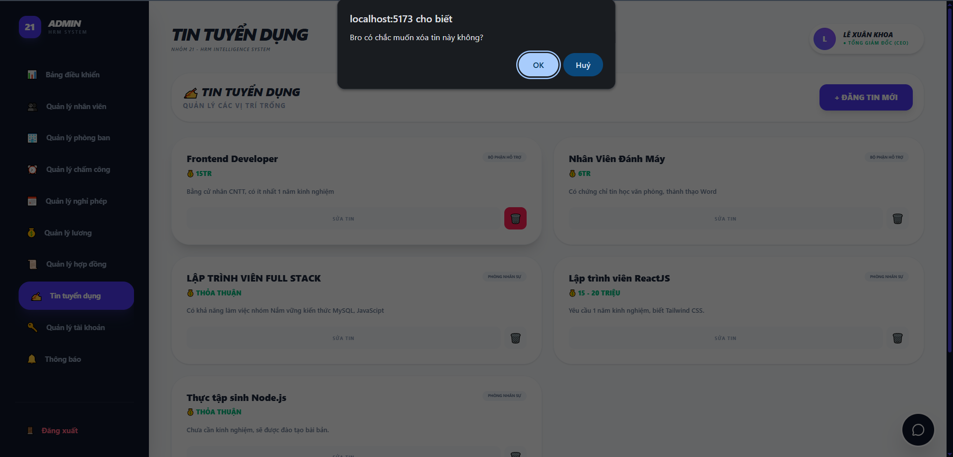

Test Case ID | Mô tả | Quy trình | Điều kiện tiên quyết | Kết quả mong đợi | Kết quả thực tế | Kết quả |  |  |  |  |  | Chú thích
 |  |  |  |  |  | Vòng 1 |  |  | Vòng 2
 |  |  |  |  |  | Trạng thái | Ngày kiểm tra | Người kiểm tra | Trạng thái | Ngày kiểm tra | Người kiểm tra
GUI_SHOW Xóa tin
GUI-XTTD01 | Kiểm tra hộp thoại xác nhận (Alert) |  |  | Hiển thị hộp thoại (popup) thông báo xác nhận ở giữa màn hình | Popup hiển thị đúng vị trí, làm mờ nền phía sau | Passed | 2026-05-09 | Duyên | Passed
GUI-XTTD02 | Kiểm tra nội dung thông báo |  |  | Hiển thị đúng text: "localhost:5173 cho biết Bạn có chắc muốn xóa tin này không?" | Nội dung hiển thị chính xác theo thiết kế | Passed | 2026-05-09 | Duyên | Passed
GUI-XTTD03 | [OK] Button |  |  | Nút màu xanh nhạt, text "OK" | Nút hiển thị rõ ràng, trạng thái Enable | Passed | 2026-05-09 | Duyên | Passed
GUI-XTTD04 | [Huỷ] Button |  |  | Nút màu xanh đậm, text "Huỷ" | Nút hiển thị rõ ràng, trạng thái Enable | Passed | 2026-05-09 | Duyên | Passed
FUNCTION_SHOW Xóa tin
FUNC-XTTD01 | Xác thực chức năng Huỷ xóa | 1. Nhấn icon thùng rác 2. Nhấn nút "Huỷ" trên popup xác nhận | Tin tuyển dụng đang tồn tại trên hệ thống | Hộp thoại đóng lại, tin tuyển dụng không bị xóa khỏi danh sách | Hệ thống đóng popup, dữ liệu tin vẫn giữ nguyên | Passed | 2026-05-09 | Duyên | Passed | 2026-05-13 | Khánh
FUNC-XTTD02 | Xác thực chức năng Xác nhận xóa (OK) | 1. Nhấn icon thùng rác 2. Nhấn nút "OK" trên popup xác nhận | Tin tuyển dụng đang tồn tại trên hệ thống | Hộp thoại đóng, tin tuyển dụng bị xóa khỏi giao diện và cơ sở dữ liệu | Tin biến mất khỏi danh sách ngay lập tức | Passed | 2026-05-09 | Duyên | Passed | 2026-05-13 | Khánh
FUNC-XTTD03 | Kiểm tra trạng thái danh sách sau khi xóa | 1. Thực hiện xóa tin theo quy trình FUN-XTTD02 2. Tải lại trang (F5) | Đã xóa tin thành công | Tin đã xóa không xuất hiện lại khi tải lại trang | Danh sách cập nhật chính xác, không còn tin đã xóa | Passed | 2026-05-09 | Duyên | Passed | 2026-05-13 | Khánh
FUNC-XTTD04 | Xác thực chức năng Hủy (Đóng Popup) | 1. Nhấn vào icon "X" ở góc trên bên phải. | Đang thực hiện chỉnh sửa dữ liệu trên Form. | Popup đóng lại, các thay đổi chưa lưu bị hủy bỏ, dữ liệu cũ được giữ nguyên. | Giao diện quay về trạng thái trang danh sách ban đầu. | Passed | 2026-05-09 | Duyên | Passed | 2026-05-13 | Khánh
FUNC-XTTD05 | Kiểm tra tính nhất quán sau khi xóa (Phía Khách vãng lai) | 1. Admin xóa tin "Frontend Developer". 2. Mở tab khách vãng lai và tải lại trang. | Tin "Frontend Developer" đang hiển thị cho khách. | Khách vãng lai không còn tìm thấy tin đã xóa trên trang chủ. | Tin biến mất đồng bộ trên cả giao diện Admin và Khách. | Passed | 2026-05-09 | Duyên | Passed | 2026-05-13 | Khánh

Tổng quan
Project Name | XÂY DỰNG HỆ THỐNG QUẢN LÝ NHÂN SỰ CHO DOANH NGHIỆP NHỎ TÍCH HỢP CHATBOT AI HỖ TRỢ TRA CỨU THÔNG TIN
Module Code | Tổng quan
 | Hoàn thành | Lỗi | Chưa kiểm tra | Bị chặn | Tổng lần kiểm tra
Round 1 | 10 | 0 | 0 | 0 | 10
Round 2 | 10 | 0 | 0 | 0 | 10
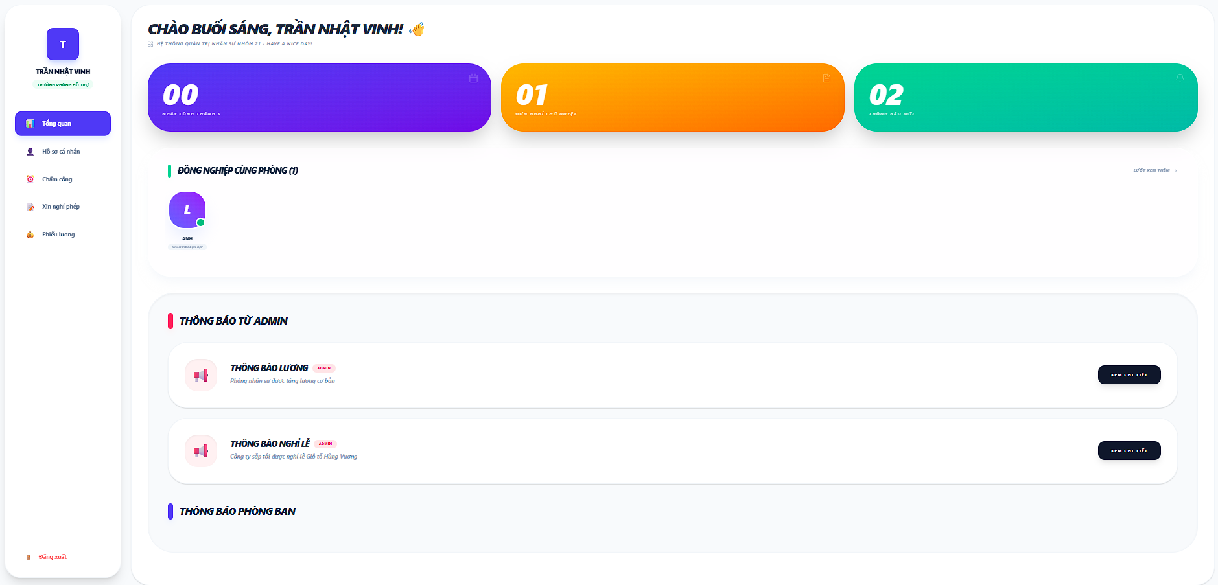

Test Case ID | Mô tả | Quy trình | Kết quả mong đợi | Kết quả thực tế | Kết quả |  |  |  |  |  | Chú thích
 |  |  |  |  | Vòng 1 |  |  | Vòng 2
 |  |  |  |  | Trạng thái | Ngày kiểm tra | Người kiểm tra | Trạng thái | Ngày kiểm tra | Người kiểm tra
GUI_SHOW Tổng quan nhân viên
Gui_CN01 | "Thống kê"Card |  | - Text: Black - Status: Enable | - Text: white - Status: Enable | Passed | 2026-05-07 | Rin | Passed
Gui_CN02 | "Lướt xem thêm"button |  | - Text: slate - Status: Enable | - Text:slate - Status: Enable | Passed | 2026-05-07 | Rin | Passed
Gui_CN03 | "Thông tin rút gọn của thông báo từ admin"card |  | Hiện thị các thông báo của admin lên giao diện | - Hiện thị label:"Thông báo từ admin" - Status: Enable | Passed | 2026-05-07 | Rin | Passed
Gui_CN04 | "Xem chi tiết"button |  | - Text: white - Status: Enable | - Text: white - Status: Enable | Passed | 2026-05-07 | Rin | Passed
Gui_CN05 | "Thông tin rút gọn của thông báo từ phòng ban"card |  | Hiện thị các thông báo của phòng ban lên giao diện | - Hiện thị label:"Thông báo phòng ban" - Status: Enable | Passed | 2026-05-07 | Rin | Passed
Gui_CN06 | "Xem chi tiết"button |  | - Text: white - Status: Enable | - Text: white - Status: Enable | Passed | 2026-05-07 | Rin | Passed
FUNCTION_SHOW Tổng quan nhân viên
FUN_CN01 | Kiểm tra các thống kê | 1.Mở giao diện người dùng 2.Vào trang cá nhân | Dữ liệu thống kê tồn tại | Hiện thị các thống kê trong tháhng(thông báo,nghỉ phép, chấm công) | Passed | 2026-05-07 | Rin | Passed | 2026-05-13 | Duy
FUN_CN02 | Kiểm tra các đồng nghiệp cùng phòng | 1.Mở giao diện người dùng 2.Vào trang cá nhân | Dữ liệu đồng nghiệp tồn tại | Hiện thị avtar và tên đồng nghiệp chung phòng ban | Passed | 2026-05-07 | Rin | Passed | 2026-05-13 | Duy
FUN_CN03 | Kiểm tra nút "xem chi tiết" hoạt động (của thông báo từ admin) | 1.Mở giao diện người dùng 2.Vào trang cá nhân 3.bấm vào nút "xem chi tiết" trên giao diện | nút "xem chi tiết" có tồn tại trên giao diện | Chuyển đến trang thông tin chi tiết của thông báo từ admin | Passed | 2026-05-07 | Rin | Passed | 2026-05-13 | Duy
FUN_CN04 | Kiểm tra nút "xem chi tiết" hoạt động (của thông báo từ phòng ban ) | 1.Mở giao diện người dùng 2.Vào trang cá nhân | nút "xem chi tiết" có tồn tại trên giao diện | Chuyển đến trang thông tin chi tiết của thông báo từ phòng ban | Passed | 2026-05-07 | Rin | Passed | 2026-05-13 | Duy

Danh sách tuyển dụng(Trang chủ)
Project Name | XÂY DỰNG HỆ THỐNG QUẢN LÝ NHÂN SỰ TÍCH HỢP CHATBOT AI HỖ TRỢ TRA CỨU THÔNG TIN
Module Code | Danh sách tuyển dụng (Trang chủ)
 | Hoàn thành | Lỗi | Chưa kiểm tra | Bị chặn | Tổng lần kiểm tra
Round 1 | 10 | 0 | 0 | 0 | 10
Round 2 | 10 | 0 | 0 | 0 | 10
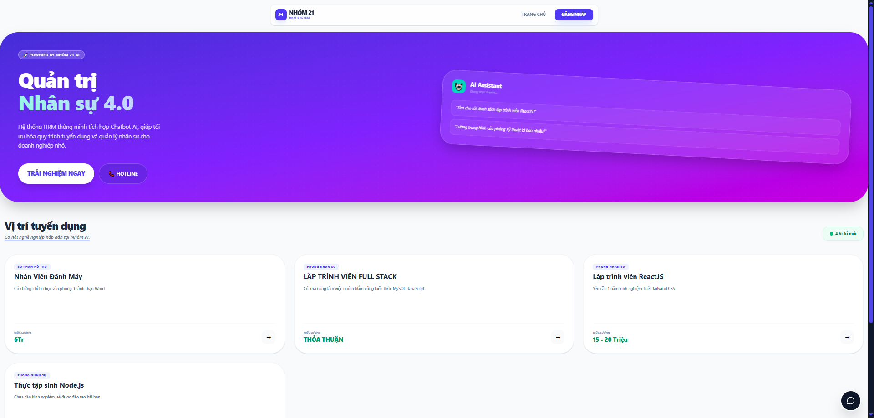

Test Case ID | Mô tả | Quy trình | Điều kiện tiên quyết | Kết quả mong đợi | Kết quả thực tế | Kết quả |  |  |  |  |  | Chú thích
 |  |  |  |  |  | Vòng 1 |  |  | Vòng 2
 |  |  |  |  |  | Trạng thái | Ngày kiểm tra | Người kiểm tra | Trạng thái | Ngày kiểm tra | Người kiểm tra
GUI_SHOW Danh sách tuyển dụng (Trang chủ)
GUI-DSTD01 | Kiểm tra Banner chính |  |  | Banner hiển thị dải màu Gradient (Tím - Xanh); Text: "Quản trị Nhân sự 4.0" màu trắng | Hiển thị đúng màu sắc và nội dung truyền thông | Passed | 2026-05-08 | Duy | Passed
GUI-DSTD02 | Nút [TRẢI NGHIỆM NGAY] |  |  | Nút bo góc tròn, màu trắng; Text màu tím; trạng thái Enable | Nút hiển thị nổi bật, dễ tương tác | Passed | 2026-05-08 | Duy | Passed
GUI-DSTD03 | Tiêu đề "Vị trí tuyển dụng" |  |  | Text: "Vị trí tuyển dụng" in đậm, màu đen; kèm slogan phụ màu xanh bên dưới | Tiêu đề phân khu rõ ràng, font chữ chuyên nghiệp | Passed | 2026-05-08 | Duy | Passed
GUI-DSTD04 | Thiết kế thẻ tuyển dụng (Job Card) |  |  | Thẻ màu trắng, bo góc, có bóng đổ nhẹ; hiển thị Tên vị trí, Phòng ban và mức lương | Các thẻ sắp xếp lưới (Grid) đều nhau, thông tin dễ đọc | Passed | 2026-05-08 | Duy | Passed
GUI-DSTD05 | Pill [Số lượng vị trí] |  |  | Hiển thị số lượng tin đang mở (Vd: "4 Vị trí mới") trong khung bo tròn xanh lá | Badge hiển thị đúng số lượng thực tế | Passed | 2026-05-08 | Duy | Passed
GUI-DSTD06 | Hiển thị mức lương trên thẻ |  |  | Lương hiển thị màu xanh lá/đen đậm (Vd: "Thỏa thuận", "15 - 20 Triệu") | Thông tin lương hiển thị nổi bật, dễ nhận diện | Passed | 2026-05-08 | Duy | Passed
FUNCTION_SHOW Danh sách tuyển dụng (Trang chủ)
FUNC-DSTD01 | Xác thực hiển thị danh sách tin | 1. Truy cập trang chủ | Cơ sở dữ liệu có các bản tin tuyển dụng hoạt động | Hiển thị đầy đủ các tin tuyển dụng đang ở trạng thái "Công khai" | Danh sách hiển thị khớp với dữ liệu quản trị | Passed | 2026-05-08 | Duy | Passed | 2026-05-14 | Duyên
FUNC-DSTD02 | Xác thực điều hướng [ĐĂNG NHẬP] | 1.Nhấn vào nút [ĐĂNG NHẬP] trên Header | Người dùng chưa đăng nhập | Hệ thống điều hướng về trang Login của nhân viên/quản trị | Điều hướng chính xác | Passed | 2026-05-08 | Duy | Passed | 2026-05-14 | Duyên
FUNC-DSTD03 | Xác thực xem chi tiết công việc | 1. Nhấn vào một thẻ tuyển dụng bất kỳ | Danh sách tin đang hiển thị | Hệ thống hiển thị thông tin chi tiết hoặc yêu cầu cụ thể của vị trí đó | Mở thông tin chi tiết thành công | Passed | 2026-05-08 | Duy | Passed | 2026-05-14 | Duyên
FUNC-DSTD04 | Xác thực Hotline liên hệ | 1. Nhấn vào nút [HOTLINE] trên Banner | Trang chủ hiển thị | Hiển thị số điện thoại liên hệ | Hoạt động đúng tính năng liên lạc | Passed | 2026-05-08 | Duy | Passed | 2026-05-14 | Duyên

Chi tiết tuyển dụng
Project Name | XÂY DỰNG HỆ THỐNG QUẢN LÝ NHÂN SỰ TÍCH HỢP CHATBOT AI HỖ TRỢ TRA CỨU THÔNG TIN
Module Code | Chi tiết tuyển dụng
 | Hoàn thành | Lỗi | Chưa kiểm tra | Bị chặn | Tổng lần kiểm tra
Round 1 | 9 | 0 | 0 | 0 | 9
Round 2 | 9 | 0 | 0 | 0 | 9
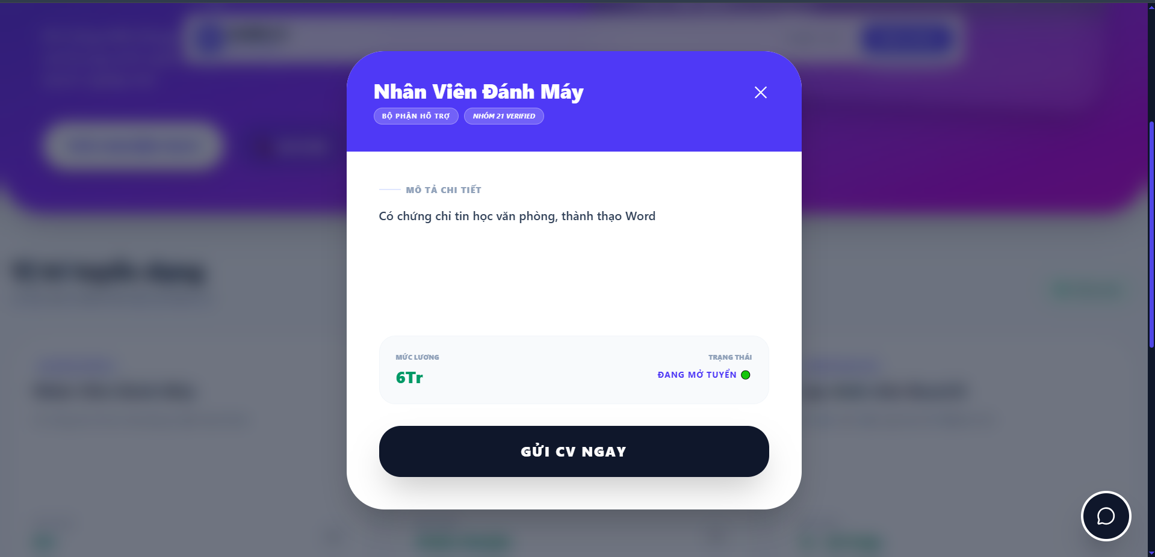

Test Case ID | Mô tả | Quy trình | Điều kiện tiên quyết | Kết quả mong đợi | Kết quả thực tế | Kết quả |  |  |  |  |  | Chú thích
 |  |  |  |  |  | Vòng 1 |  |  | Vòng 2
 |  |  |  |  |  | Trạng thái | Ngày kiểm tra | Người kiểm tra | Trạng thái | Ngày kiểm tra | Người kiểm tra
GUI_SHOW Chi tiết tuyển dụng
GUI-CTTD01 | Kiểm tra Header Modal |  |  | Phần đầu Modal màu tím; Tiêu đề vị trí (Vd: Nhân Viên Đánh Máy) màu trắng; kèm nút [X] đóng modal | Hiển thị đúng màu sắc và tiêu đề | Passed | 2026-05-08 | Duy | Passed
GUI-CTTD02 | Kiểm tra Pill/Tag phân loại |  |  | Hiển thị các tag bo góc màu tím nhạt như: "BỘ PHẬN HỖ TRỢ", "NHÓM 21 VERIFIED" | Các tag hiển thị rõ ràng, đúng font chữ | Passed | 2026-05-08 | Duy | Passed
GUI-CTTD03 | Tiêu đề "Vị trí tuyển dụng" |  |  | Text: "Vị trí tuyển dụng" in đậm, màu đen; kèm slogan phụ màu xanh bên dưới | Tiêu đề phân khu rõ ràng, font chữ chuyên nghiệp | Passed | 2026-05-08 | Duy | Passed
GUI-CTTD04 | Khối thông tin bổ trợ (Footer Card) |  |  | Chia làm 2 phần: MỨC LƯƠNG (màu xanh lá) và TRẠNG THÁI (chữ xanh dương kèm dot xanh lá) | Bố cục cân đối, thông tin nổi bật | Passed | 2026-05-08 | Duy | Passed
GUI-CTTD05 | Nút [GỬI CV NGAY] |  |  | Nút lớn màu đen; bo góc; Text: "GỬI CV NGAY" màu trắng; in đậm | Nút hiển thị đúng thiết kế, dễ tương tác | Passed | 2026-05-08 | Duy | Passed
FUNCTION_SHOW Chi tiết tuyển dụng
FUNC-CTCD01 | Xác thực tải dữ liệu theo ID | 1. Nhấn vào các vị trí công việc khác nhau | Hệ thống có nhiều tin tuyển dụng | Modal phải hiển thị đúng thông tin của vị trí vừa chọn (Tên, lương, mô tả) | Dữ liệu tải lên chính xác theo từng ID | Passed | 2026-05-08 | Duy | Passed | 2026-05-14 | Duyên
FUNC-CTCD02 | Xác thực nút đóng [X] | 1.Nhấn icon [X] góc trên bên phải Modal | Modal chi tiết đang mở | Modal đóng lại ngay lập tức; quay về màn hình danh sách tuyển dụng | Hoạt động mượt mà | Passed | 2026-05-08 | Duy | Passed | 2026-05-14 | Duyên
FUNC-CTCD03 | Xác thực nút [GỬI CV NGAY] | 1. Nhấn vào nút [GỬI CV NGAY] | Modal chi tiết đang mở | Hệ thống điều hướng đến form ứng tuyển hoặc yêu cầu tải CV | Điều hướng đúng chức năng | Passed | 2026-05-08 | Duy | Passed | 2026-05-14 | Duyên
FUNC-CTCD04 | Xác thực hiển thị trạng thái | 1. Kiểm tra phần "TRẠNG THÁI" | Tin tuyển dụng đang hoạt động | Hiển thị đúng text "ĐANG MỞ TUYỂN" kèm dot xanh lá biểu thị hoạt động | Trạng thái hiển thị đúng logic | Passed | 2026-05-08 | Duy | Passed | 2026-05-14 | Duyên

Cửa sổ chatbot
Project Name | XÂY DỰNG HỆ THỐNG QUẢN LÝ NHÂN SỰ TÍCH HỢP CHATBOT AI HỖ TRỢ TRA CỨU THÔNG TIN
Module Code | Cửa sổ Chatbot
 | Hoàn thành | Lỗi | Chưa kiểm tra | Bị chặn | Tổng lần kiểm tra
Round 1 | 13 | 0 | 0 | 0 | 13
Round 2 | 13 | 0 | 0 | 0 | 13
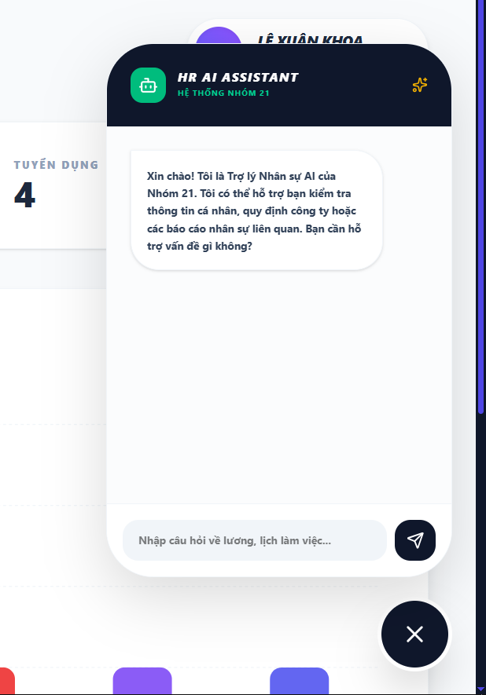

Test Case ID | Mô tả | Quy trình | Điều kiện tiên quyết | Kết quả mong đợi | Kết quả thực tế | Kết quả |  |  |  |  |  | Chú thích
 |  |  |  |  |  | Vòng 1 |  |  | Vòng 2
 |  |  |  |  |  | Trạng thái | Ngày kiểm tra | Người kiểm tra | Trạng thái | Ngày kiểm tra | Người kiểm tra
GUI_SHOW Cửa sổ Chatbot
GUI-CBAI01 | Kiểm tra Header Chat |  |  | Background màu xanh đen; Title: "HR AI ASSISTANT"; Subtitle: "HỆ THỐNG NHÓM 21"; icon Robot màu xanh lá bên trái | Hiển thị đúng màu sắc và bộ nhận diện thương hiệu | Passed | 2026-05-09 | Khoa | Passed
GUI-CBAI02 | Kiểm tra tin nhắn chào mừng |  |  | Hiển thị bong bóng chat màu trắng; Nội dung chào hỏi và giới thiệu phạm vi hỗ trợ (thông tin cá nhân, quy định công ty...) | Nội dung hiển thị rõ ràng, căn lề trái | Passed | 2026-05-09 | Khoa | Passed
GUI-CBAI03 | Thanh nhập liệu (Input Bar) |  |  | Placeholder: "Nhập câu hỏi về lương, lịch làm việc..."; background xám nhạt; bo góc tròn | Hiển thị đúng placeholder gợi ý người dùng | Passed | 2026-05-09 | Khoa | Passed
GUI-CBAI04 | Nút gửi tin nhắn (Send) |  |  | Icon máy bay giấy màu trắng nằm trong vòng tròn đen; trạng thái Enable | Nút hiển thị đúng vị trí và biểu tượng | Passed | 2026-05-09 | Khoa | Passed
GUI-CBAI05 | Nút đóng Chatbot |  |  | Nút tròn màu đen, icon dấu "X" trắng; nằm tách biệt phía dưới bên phải | Vị trí nút chuẩn xác, dễ tương tác | Passed | 2026-05-09 | Khoa | Passed
FUNCTION_SHOW Cửa sổ Chatbot
FUNC-CBAI01 | Xác thực trả lời thông tin trong Database | 1. Nhập câu hỏi có trong dữ liệu "Lương của tôi tháng này bao nhiêu?" | Nhân viên đã đăng nhập; dữ liệu lương có trong DB | AI truy xuất đúng dữ liệu từ Database và phản hồi chính xác số liệu | Phản hồi đúng thông tin cá nhân từ hệ thống | Passed | 2026-05-09 | Khoa | Passed | 2026-05-14 | Rin
FUNC-CBAI02 | Xác thực giới hạn phạm vi (Out of Scope) | 1.Xác thực giới hạn phạm vi (Out of Scope) | Khung chat đang hoạt động | AI từ chối trả lời hoặc thông báo chỉ hỗ trợ các thông tin trong phạm vi nhân sự/công ty | Không trả lời các thông tin ngoài luồng | Passed | 2026-05-09 | Khoa | Passed | 2026-05-14 | Rin
FUNC-CBAI03 | Xác thực tốc độ phản hồi | 1. Nhập câu hỏi và nhấn Gửi | Kết nối Internet ổn định | Hiển thị trạng thái đang xử lý (nếu có) và trả lời trong vòng < 3 giây | Tốc độ phản hồi nhanh, không treo máy | Passed | 2026-05-09 | Khoa | Passed | 2026-05-14 | Rin
FUNC-CBAI04 | Xác thực đóng/mở cửa sổ | 1. Nhấn nút đóng (X) và mở lại | Khung chat đang hiển thị | Cửa sổ đóng lại mượt mà; khi mở lại lịch sử chat vẫn được giữ nguyên | Hoạt động đúng logic đóng/mở | Passed | 2026-05-09 | Khoa | Passed | 2026-05-14 | Rin
FUNC-CBAI05 | Kiểm tra câu hỏi rỗng/ký tự đặc biệt | 1. Nhập "@@@###" hoặc để trống và nhấn Gửi. | Khung chat đang hiển thị | AI phản hồi yêu cầu người dùng nhập câu hỏi hợp lệ hoặc không phản hồi vô nghĩa. | Hệ thống không gửi tin nhắn đi/hiển thị cảnh báo yêu cầu nhập nội dung. | Passed | 2026-05-09 | Khoa | Passed | 2026-05-14 | Rin
FUNC-CBAI06 | Mất kết nối Database | 1. Nhập câu hỏi bất kỳ yêu cầu dữ liệu. | Giả lập ngắt kết nối giữa Server Node.js và MySQL. | AI thông báo: "Hệ thống đang gặp sự cố kết nối, vui lòng thử lại sau." | AI hiển thị thông báo lỗi hệ thống thân thiện. | Passed | 2026-05-09 | Khoa | Passed | 2026-05-14 | Rin
FUNC-CBAI07 | Chặn SQL Injection | 1. Nhập chuỗi: ' OR 1=1 -- hoặc các lệnh SQL vào khung chat. | Nhập câu hỏi bất kỳ yêu cầu dữ liệu. | AI xử lý như một chuỗi văn bản bình thường, không làm rò rỉ dữ liệu hoặc lỗi hệ thống. | Hệ thống xử lý chuỗi an toàn, không thực thi lệnh SQL. | Passed | 2026-05-09 | Khoa | Passed | 2026-05-14 | Rin
FUNC-CBAI08 | Truy vấn trạng thái đơn từ (Status) | 1. Nhập: "đơn nghỉ phép đang ở trạng thái "Chờ duyệt?" | User có đơn nghỉ phép đang ở trạng thái "Chờ duyệt". | AI kiểm tra bảng leave_requests, xác định đơn gần nhất và trả về trạng thái "Đang chờ quản lý phê duyệt". | AI báo đúng trạng thái đơn là "Chờ duyệt". | Passed | 2026-05-09 | Khoa | Passed | 2026-05-14 | Rin

